策略分析
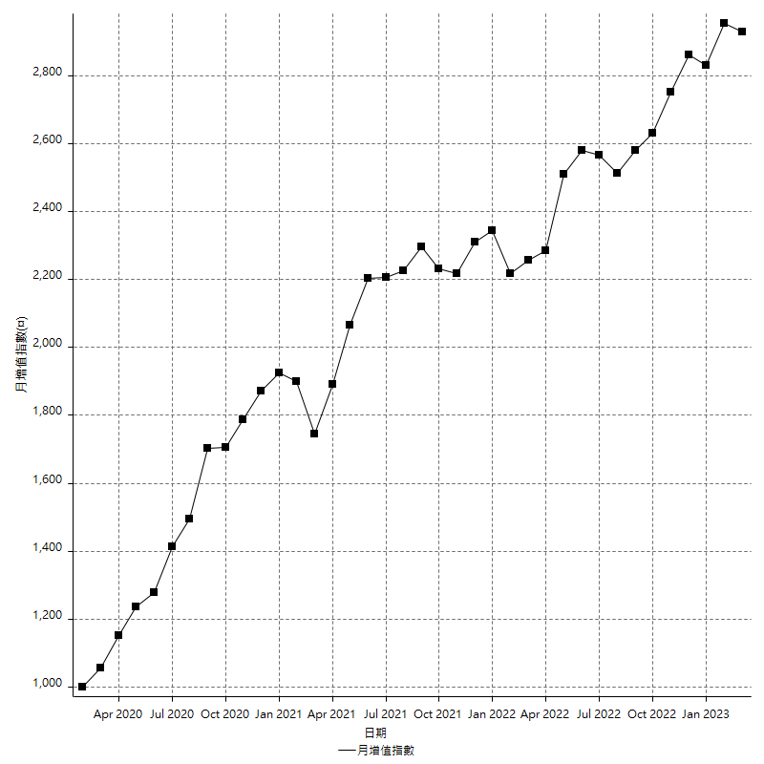
策略績效總結果

 | 所有交易 | 多單 | 空單
淨利 | 380000 | 47400 | 332600
毛利 | 1281800 | 55800 | 1226000
毛損 | -901800 | -8400 | -893400
調整後淨利 | 205649.42284 | 6783.8549792 | 161991.90967
調整後毛利 | 1189772.1232 | 23583.854979 | 1137289.7534
調整後毛損 | -984122.70039 | -16800 | -975297.84372
特定淨利 | 28800 | 11200 | 17600
特定毛利 | 930600 | 19600 | 911000
特定毛損 | -901800 | -8400 | -893400
帳戶所需金額 | 50400 | 8400 | 50400
帳戶報酬 | 753.96825397 | 564.28571429 | 659.92063492
初始資本報酬 | 190 | 23.7 | 166.3
最大策略虧損 | -57600 | -28000 | -57600
最大策略虧損 (%) | -16.84610513 | -10.614101592 | -17.534607779
最大平倉交易虧損 | -50400 | -8400 | -50400
最大平倉交易虧損 (%) | -13.583441138 | -3.378921963 | -14.375356532
最大的策略虧損報酬 | 6.5972222222 | 1.6928571429 | 5.7743055556
獲利因子 | 1.4213794633 | 6.6428571429 | 1.3722856503
調整獲利因子 | 1.2089672586 | 1.4038008916 | 1.1660948096
特定獲利因子 | 1.0319361277 | 2.3333333333 | 1.0197000224
最大持有契約數量 | 1 | 1 | 1
滑價支付 | 94800 | 1600 | 93200
佣金支付 | 0 | 0 | 0
未平倉部位損益 | n/a | n/a | n/a
年報酬率 | 61.686247809 | 7.6945477531 | 53.991700056
月報酬率 | 5.1405206508 | 0.64121231276 | 4.499308338
買進持有績效 | 71211.34461 | 66319.939602 | 71211.34461
平均月報酬 | 10000
月報酬的標準差 | 16564.827603

績效比率

成長潛力比(Upside Potential Ratio) | 107.76963708
夏普比率 | 0.64847929335
索丁諾比率 | 1.1657061558
Fouse 比率 | 0.02769026334
Calmar 比率 | 0.0067074592075
Sterling 比率 | 0.0019641539418
淨利/最大損失百分比 | 4523.8095238
淨利/最大交易績效拉回百分比 | 4750
淨利/最大策略績效拉回百分比 | 659.72222222
特定淨利/最大損失百分比 | 342.85714286
特定淨利/最大交易績效拉回百分比 | 360
特定淨利/最大策略績效拉回百分比 | 50
調整後淨利/最大損失百分比 | 2448.2074147
調整後淨利/最大交易績效拉回百分比 | 2570.6177854
調整後淨利/最大策略績效拉回百分比 | 357.03024798

時間分析

交易期間 | 3 Yrs, 1 Mth, 3 Dys, 11 Mins
策略在市場的時間 | 10 Dys, 8 Hrs, 8 Mins
策略在市場的時間百分比 | 0.91900610552
最長的持平期間 | 28 Dys, 19 Hrs, 45 Mins
最大獲利日期 | 2022-04-11
最大虧損日期 | 2020-02-12
最大策略虧損日期 | 3/10/21
最大平倉交易虧損日期 | 3/3/21

詳細權益曲線

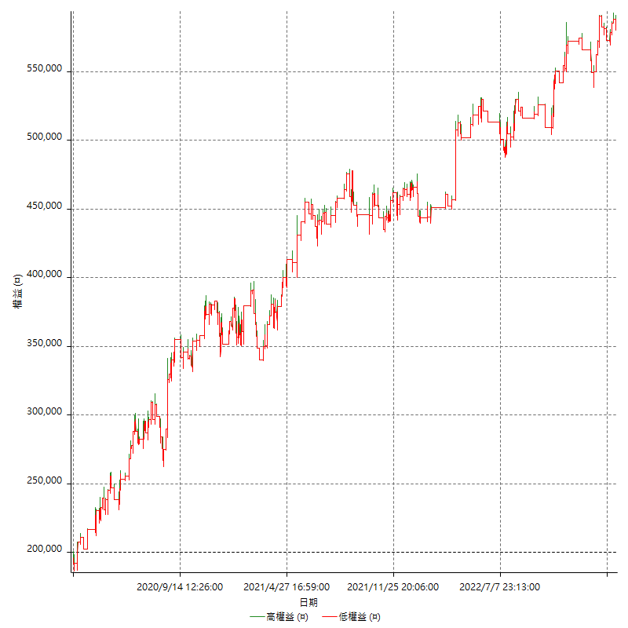

詳細權益曲線及績效拉回

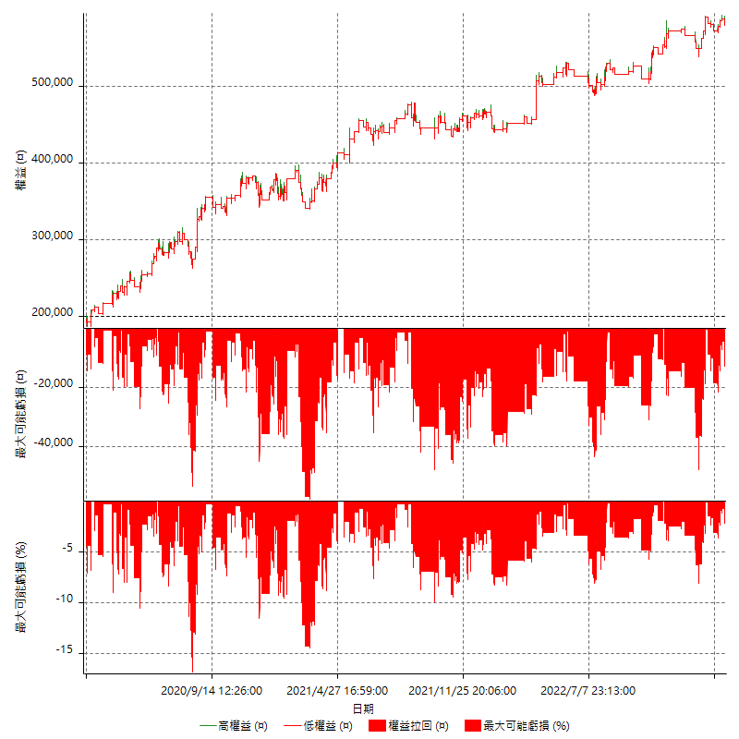

多單詳細權益曲線

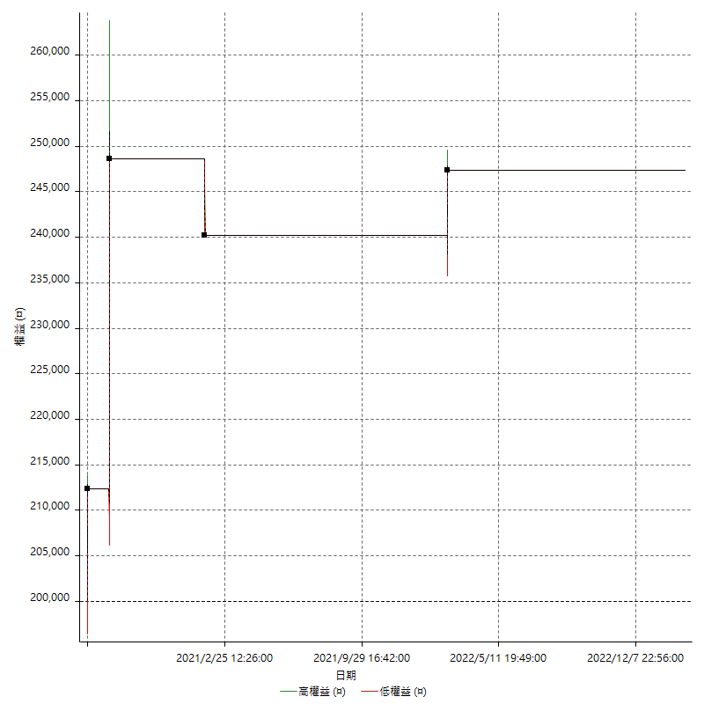

空單詳細權益曲線

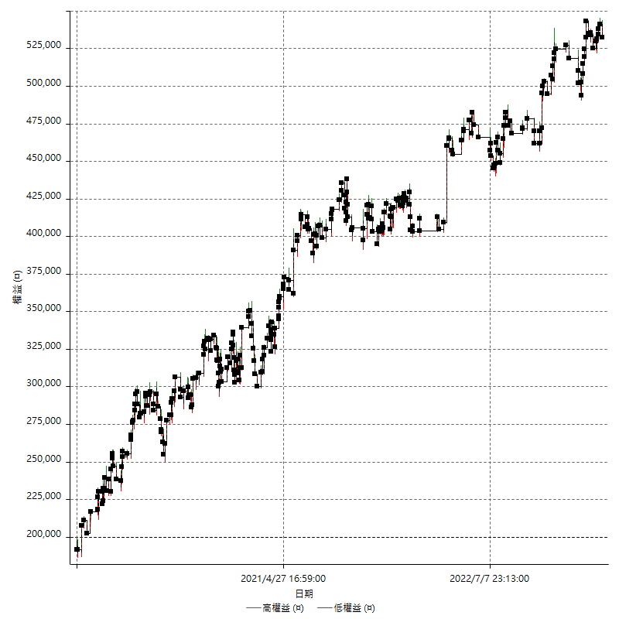

權益增加 & 拉回

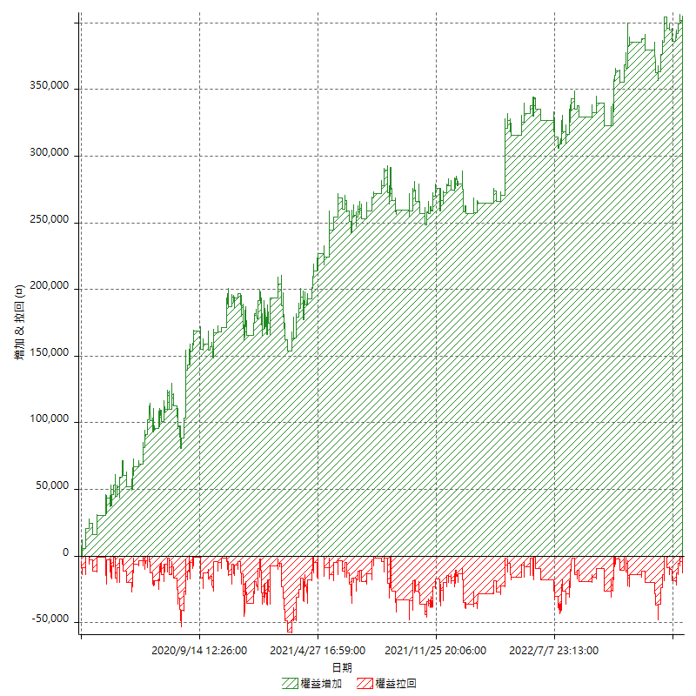

權益增加 & 拉回(%)

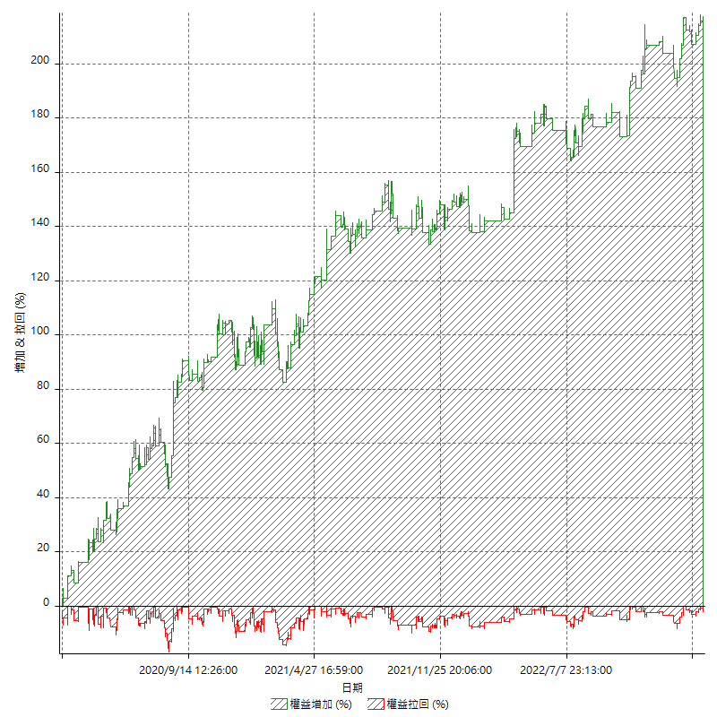

平倉權益曲線

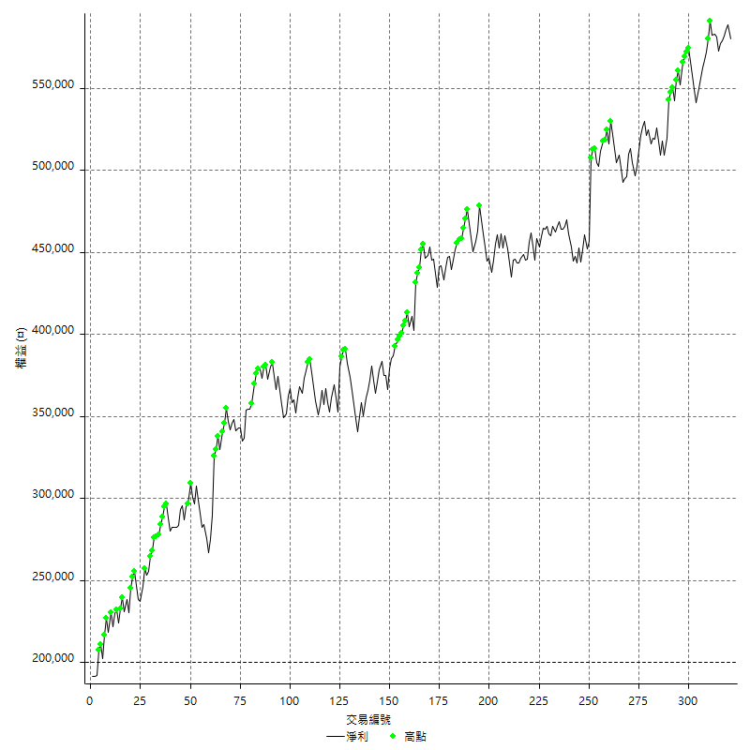

平倉權益曲線及績效拉回

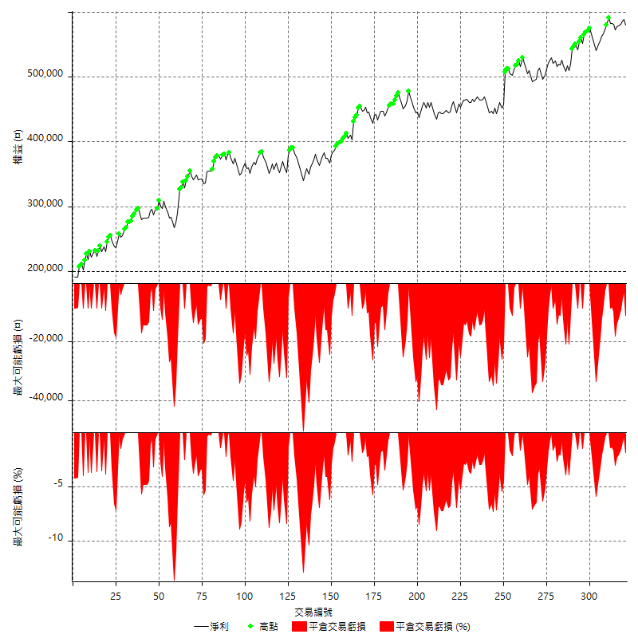

買進持有績效



月增值指數

交易分析
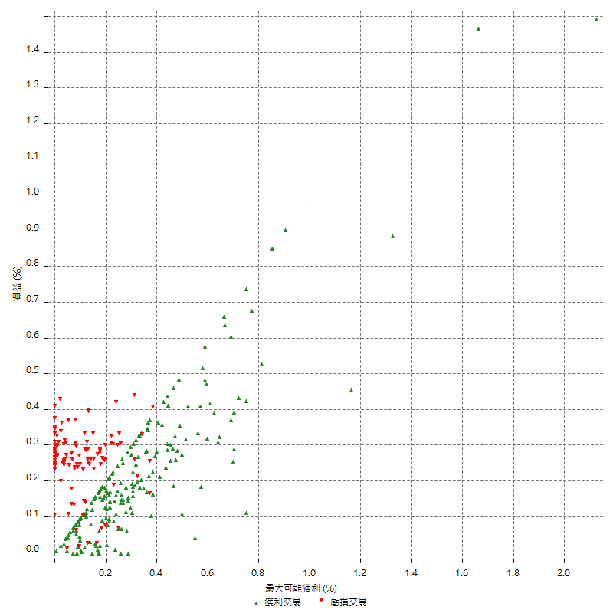
總交易分析

 | 所有交易 | 多單 | 空單
交易總次數 | 321 | 4 | 317
未平倉交易總數量 | 0 | 0 | 0
獲利交易次數 | 194 | 3 | 191
虧損交易次數 | 120 | 1 | 119
勝率 | 60.436137072 | 75 | 60.252365931
平均交易(獲利 & 虧損) | 1183.8006231 | 11850 | 1049.2113565
平均獲利交易 | 6607.2164948 | 18600 | 6418.8481675
平均虧損交易 | -7515 | -8400 | -7507.5630252
平均獲利/平均虧損 比率 | -0.87920379173 | 2.2142857143 | -0.85498425334
最大的交易獲利 | 50800 | 36200 | 50800
最大的交易虧損 | -8400 | -8400 | -8400
平倉交易的平均K棒數 | 3.5 | 5 | 3.5
獲利平倉交易的平均K棒數 | 3.6 | 6 | 3.5
虧損平倉交易的平均K棒數 | 3.4 | 2 | 3.4
平倉交易間的平均K棒數 | 5.1 | n/a | 5.1
獲利平倉交易間的平均K棒數 | 266.5 | 17457.7 | 270.8
虧損平倉交易間的平均K棒數 | 433.2 | 52389 | 436.9

極端交易

 | 全部 | 正 | 負
1 Std. Deviation of Avg. Trade | 8313.1363973 | 5936.5338961 | 2083.413892
平均交易金額 +1標準差 | 9496.9370204 | 12543.750391 | -5431.586108
平均交易金額 -1標準差 | -7129.3357742 | 670.68259879 | -9598.413892
極端交易次數 | 18 | 18 | 0
極端交易損益比 |  | 351200

最大獲利/最大虧損

 | 最大可能獲利 | 最大可能虧損
最大值 | 57400 | -8000
最大值日期 | 2022-04-11 | 2020-02-12
平均值 | 6916.5109034 | -4774.4548287
最大值 (%) | 2.1243180691 | -0.4158004158
最大值 (%) 日期 | 2020-08-20 | 2020-03-26
平均值 (%) | 0.24064928913 | -0.16289192186
1標準差 | 6888.396605 | 2901.3738823
平均交易金額 +1標準差 | 13804.907508 | -1873.0809463
平均交易金額 -1標準差 | 28.114298399 | -7675.828711

交易序列分析

Z值 | -0.35165031967
信賴界限 | 0.27489986613
策略精確預期 | 1183.8006231
最大連續獲利交易次數 | 10
最大連續虧損交易次數 | 6
最大連續獲利金額 | 70800
最大連續虧損金額 | -50400
最大連續獲利 (%) | 26.497005988
最大連續虧損 (%) | -12.896622313

交易序列統計量

連續獲利 | 序列編號 | 序列的平均獲利 | 下筆交易的平均虧損
1 | 26 | 5892.3076923 | -6546.1538462
2 | 19 | 6552.6315789 | -6684.2105263
3 | 13 | 6410.2564103 | -7769.2307692
4 | 9 | 7805.5555556 | -7466.6666667
5 | 4 | 8620 | -8400
7 | 1 | 7114.2857143 | -8400
8 | 1 | 4575 | -8400
10 | 2 | 4490 | -8400
連續虧損 | 序列編號 | 序列的平均虧損 | 下筆交易的平均獲利
1 | 49 | -7077.5510204 | 6755.1020408
2 | 16 | -7325 | 8625
3 | 7 | -8066.6666667 | 5228.5714286
4 | 3 | -8400 | 5400
6 | 1 | -8400 | 9200

總交易

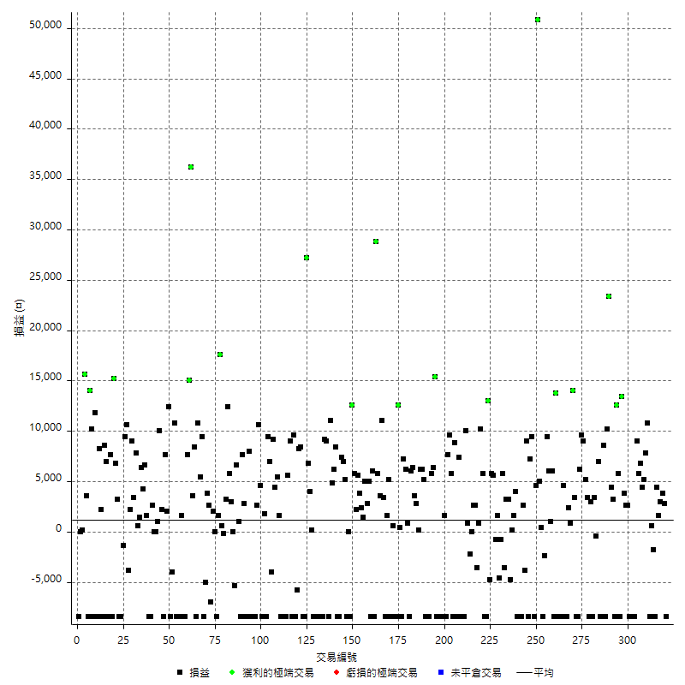

獲利交易

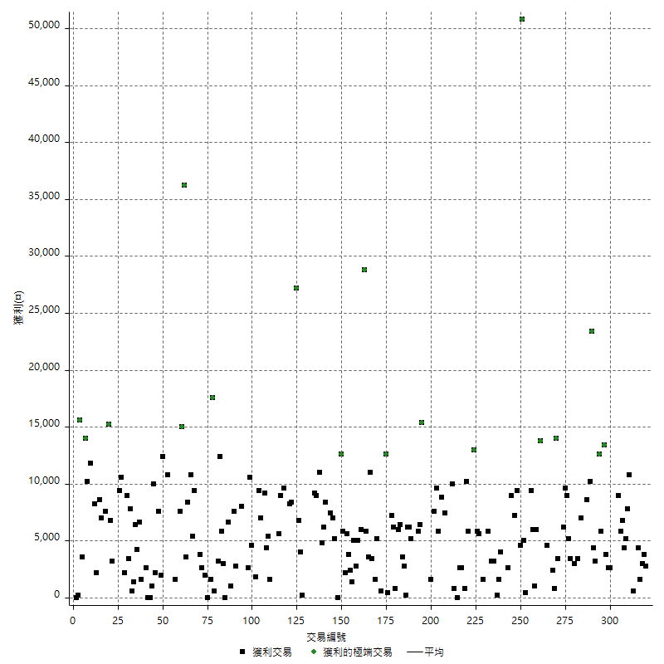

虧損交易

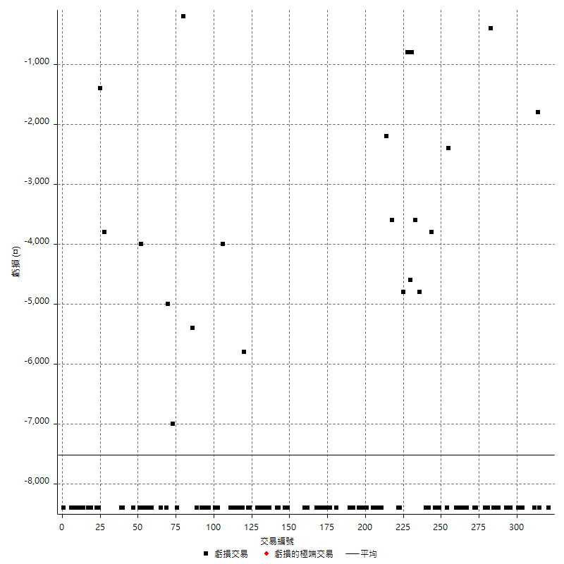

最大可能虧損

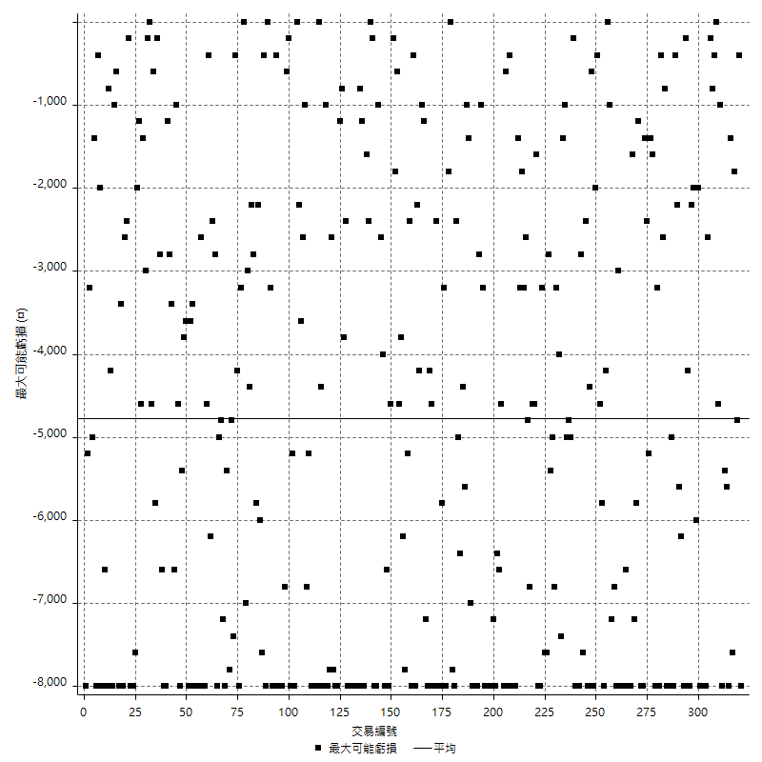

虧損的損益

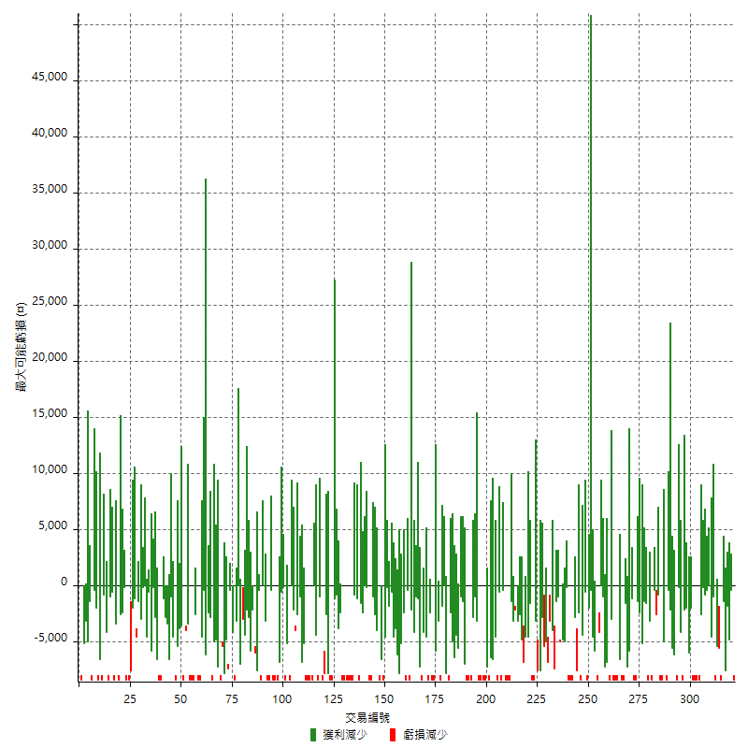

最大虧損幅度

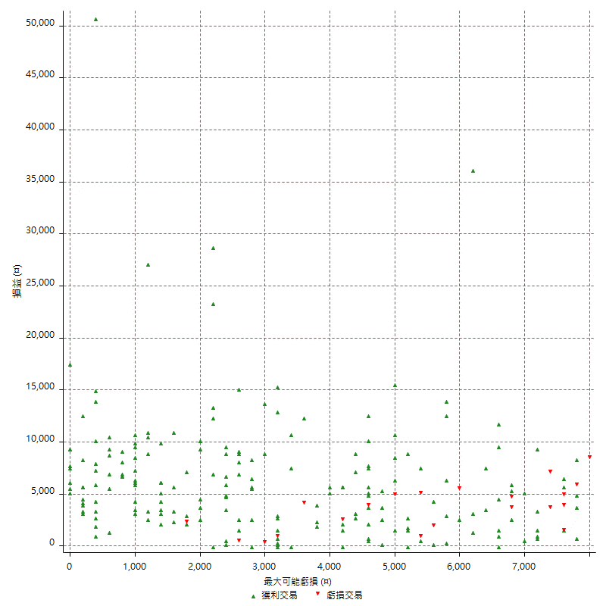

最大虧損幅度 (%)

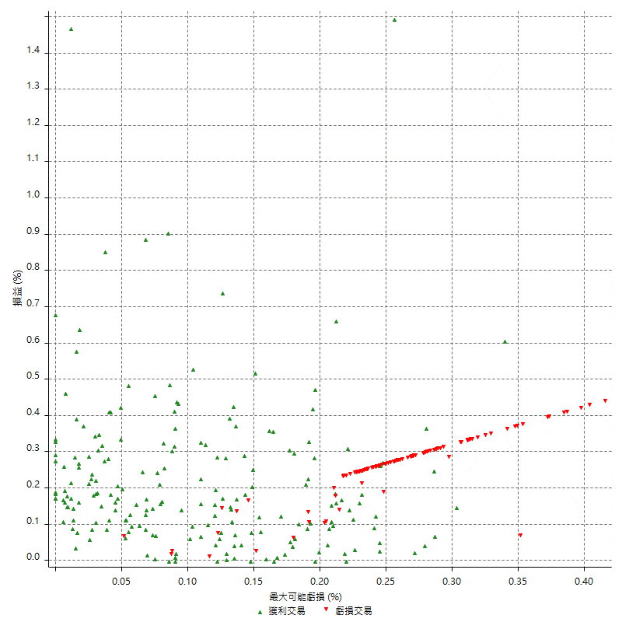

最大可能獲利

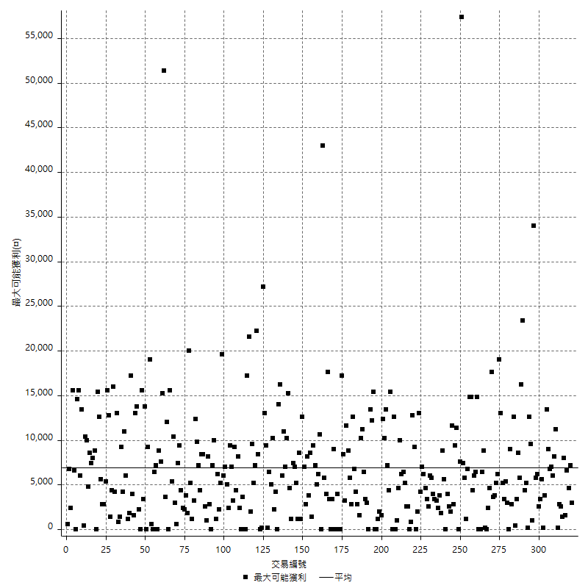

獲利的損益

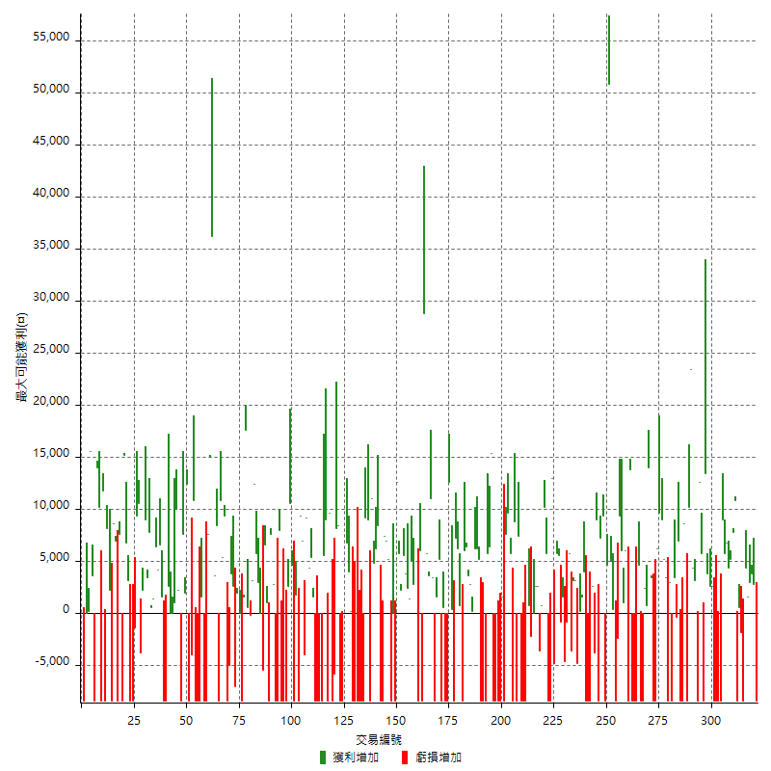

最大獲利幅度

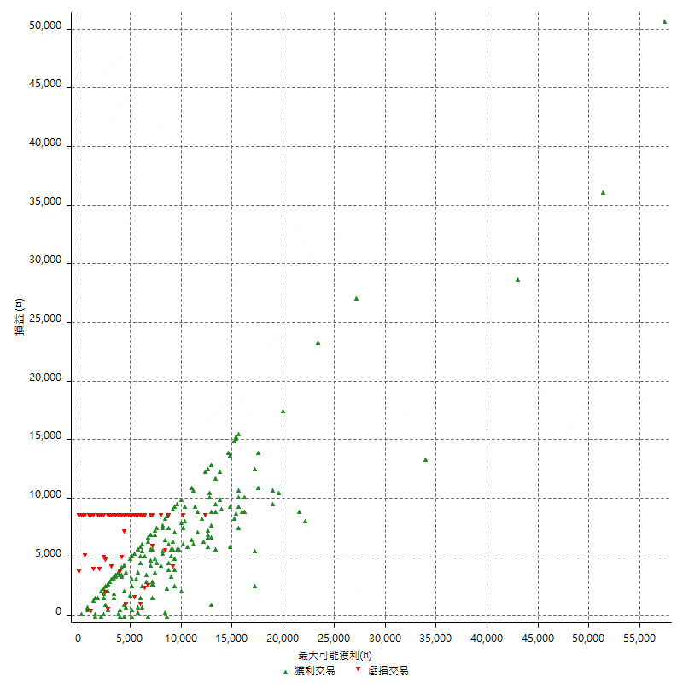

最大獲利幅度 (%)

週期性分析
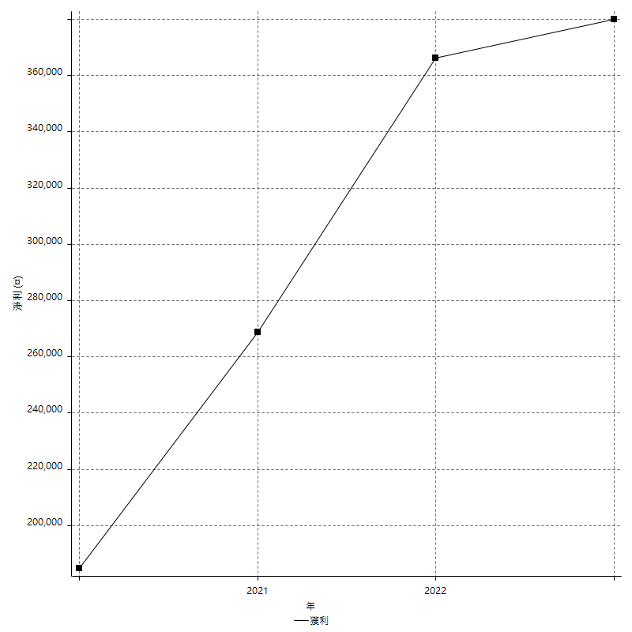
Daily Period Analysis

期間 | 獲利(¤) | 獲利(%) | 毛利 | 毛損 | 交易次數 | 勝率
2023-03-07 | -8400 | -1.4276002719 | 0 | -8400 | 1 | 0
2023-03-02 | 2800 | 0.4781420765 | 2800 | 0 | 1 | 100
2023-02-24 | 6800 | 1.1748445059 | 6800 | 0 | 2 | 100
2023-02-21 | 6000 | 1.0474860335 | 6000 | 0 | 2 | 100
2023-02-14 | -8400 | -1.445285616 | 0 | -8400 | 1 | 0
2023-02-09 | -1200 | -0.20604395604 | 600 | -1800 | 2 | 50
2023-02-03 | -8400 | -1.4218009479 | 0 | -8400 | 1 | 0
2023-01-31 | 18600 | 3.2506116742 | 18600 | 0 | 2 | 100
2023-01-17 | 9600 | 1.7063633132 | 9600 | 0 | 2 | 100
2023-01-13 | 12600 | 2.2909090909 | 12600 | 0 | 2 | 100
2023-01-10 | 600 | 0.10921004732 | 9000 | -8400 | 2 | 50
2023-01-04 | -16800 | -2.9671494172 | 0 | -16800 | 2 | 0
2022-12-15 | -8400 | -1.4618865298 | 0 | -8400 | 1 | 0
2022-12-09 | 2600 | 0.45454545455 | 2600 | 0 | 1 | 100
2022-11-18 | 2600 | 0.45662100457 | 2600 | 0 | 1 | 100
2022-11-16 | 17200 | 3.1148134734 | 17200 | 0 | 2 | 100
2022-11-14 | -2600 | -0.46863734679 | 5800 | -8400 | 2 | 50
2022-11-10 | 12600 | 2.3238657322 | 12600 | 0 | 1 | 100
2022-11-02 | -8400 | -1.5256084272 | 0 | -8400 | 1 | 0
2022-10-26 | 3200 | 0.58458165875 | 3200 | 0 | 1 | 100
2022-10-24 | 4400 | 0.81031307551 | 4400 | 0 | 1 | 100
2022-10-21 | 33600 | 6.5959952886 | 33600 | 0 | 2 | 100
2022-10-18 | 200 | 0.039277297722 | 8600 | -8400 | 2 | 50
2022-10-05 | -16800 | -3.1939163498 | 0 | -16800 | 2 | 0
2022-09-21 | 7000 | 1.3487475915 | 7000 | 0 | 1 | 100
2022-09-13 | 3000 | 0.58139534884 | 3400 | -400 | 2 | 50
2022-08-19 | -8400 | -1.6018306636 | 0 | -8400 | 1 | 0
2022-08-17 | 3000 | 0.5753739931 | 3000 | 0 | 1 | 100
2022-08-12 | -8400 | -1.5855039638 | 0 | -8400 | 1 | 0
2022-08-08 | 8600 | 1.650038373 | 8600 | 0 | 2 | 100
2022-08-04 | 9000 | 1.7571261226 | 9000 | 0 | 1 | 100
2022-08-03 | 9600 | 1.9100676482 | 9600 | 0 | 1 | 100
2022-07-28 | -2200 | -0.43581616482 | 6200 | -8400 | 2 | 50
2022-07-22 | -5000 | -0.98077677521 | 3400 | -8400 | 2 | 50
2022-07-20 | 14000 | 2.8237192416 | 14000 | 0 | 1 | 100
2022-07-19 | 800 | 0.16161616162 | 800 | 0 | 1 | 100
2022-07-15 | 2400 | 0.48721071864 | 2400 | 0 | 1 | 100
2022-07-14 | -8400 | -1.6766467066 | 0 | -8400 | 1 | 0
2022-07-08 | -3800 | -0.75277337559 | 4600 | -8400 | 2 | 50
2022-07-07 | -8400 | -1.6367887763 | 0 | -8400 | 1 | 0
2022-06-15 | -8400 | -1.6104294479 | 0 | -8400 | 1 | 0
2022-06-06 | -8400 | -1.5849056604 | 0 | -8400 | 1 | 0
2022-06-01 | 13800 | 2.6733824099 | 13800 | 0 | 1 | 100
2022-05-31 | -8400 | -1.6012199771 | 0 | -8400 | 1 | 0
2022-05-26 | 6000 | 1.156961049 | 6000 | 0 | 1 | 100
2022-05-16 | 7000 | 1.3682564504 | 7000 | 0 | 2 | 100
2022-05-11 | 9400 | 1.8717642374 | 9400 | 0 | 1 | 100
2022-04-21 | -2400 | -0.47562425684 | 0 | -2400 | 1 | 0
2022-04-20 | -8400 | -1.6374269006 | 0 | -8400 | 1 | 0
2022-04-14 | 5400 | 1.0638297872 | 5400 | 0 | 2 | 100
2022-04-11 | 50800 | 11.12084063 | 50800 | 0 | 1 | 100
2022-03-31 | 4600 | 1.0172490049 | 4600 | 0 | 1 | 100
2022-03-23 | -8400 | -1.8237082067 | 0 | -8400 | 1 | 0
2022-03-18 | 9400 | 2.0833333333 | 9400 | 0 | 1 | 100
2022-02-17 | 7200 | 1.6216216216 | 7200 | 0 | 1 | 100
2022-02-10 | 600 | 0.13531799729 | 9000 | -8400 | 2 | 50
2022-01-18 | -1200 | -0.26990553306 | 2600 | -3800 | 2 | 50
2022-01-13 | -16800 | -3.6410923277 | 0 | -16800 | 2 | 0
2022-01-12 | -4400 | -0.94461142121 | 4000 | -8400 | 2 | 50
2022-01-05 | 1800 | 0.38793103448 | 1800 | 0 | 2 | 100
2022-01-03 | -4800 | -1.023890785 | 0 | -4800 | 1 | 0
2021-12-30 | 6400 | 1.384083045 | 6400 | 0 | 2 | 100
2021-12-29 | 2200 | 0.47805302043 | 5800 | -3600 | 2 | 50
2021-12-28 | -800 | -0.17353579176 | 0 | -800 | 1 | 0
2021-12-22 | -3000 | -0.64655172414 | 1600 | -4600 | 2 | 50
2021-12-17 | -800 | -0.17211703959 | 0 | -800 | 1 | 0
2021-12-15 | 5600 | 1.2195121951 | 5600 | 0 | 1 | 100
2021-12-08 | 5800 | 1.2792236436 | 5800 | 0 | 1 | 100
2021-12-03 | 8200 | 1.841868823 | 13000 | -4800 | 2 | 50
2021-12-02 | -16800 | -3.6363636364 | 0 | -16800 | 2 | 0
2021-11-25 | 5800 | 1.2713722052 | 5800 | 0 | 1 | 100
2021-11-19 | 10200 | 2.2869955157 | 10200 | 0 | 1 | 100
2021-11-18 | 800 | 0.17969451932 | 800 | 0 | 1 | 100
2021-11-17 | -1000 | -0.22411474675 | 2600 | -3600 | 2 | 50
2021-11-16 | 2600 | 0.58611361587 | 2600 | 0 | 2 | 50
2021-11-12 | -1400 | -0.31460674157 | 800 | -2200 | 2 | 50
2021-11-10 | 10000 | 2.2988505747 | 10000 | 0 | 1 | 100
2021-11-08 | -8400 | -1.8944519621 | 0 | -8400 | 1 | 0
2021-10-28 | -8400 | -1.8592297477 | 0 | -8400 | 1 | 0
2021-10-27 | -1000 | -0.22084805654 | 7400 | -8400 | 2 | 50
2021-10-21 | -8400 | -1.8213356461 | 0 | -8400 | 1 | 0
2021-10-20 | 400 | 0.086805555556 | 8800 | -8400 | 2 | 50
2021-10-18 | 15400 | 3.4575662326 | 15400 | 0 | 2 | 100
2021-10-08 | -800 | -0.1792917974 | 7600 | -8400 | 2 | 50
2021-09-14 | 1600 | 0.35987404408 | 1600 | 0 | 1 | 100
2021-09-13 | -8400 | -1.8543046358 | 0 | -8400 | 1 | 0
2021-09-06 | -16800 | -3.5759897829 | 0 | -16800 | 2 | 0
2021-09-03 | -8400 | -1.756587202 | 0 | -8400 | 1 | 0
2021-09-02 | 21800 | 4.7765118317 | 21800 | 0 | 2 | 100
2021-09-01 | -2600 | -0.56644880174 | 5800 | -8400 | 2 | 50
2021-08-30 | -16800 | -3.5308953342 | 0 | -16800 | 2 | 0
2021-08-24 | 11400 | 2.4547803618 | 11400 | 0 | 2 | 100
2021-08-19 | 6200 | 1.3531209079 | 6200 | 0 | 1 | 100
2021-08-05 | 3000 | 0.65905096661 | 3000 | 0 | 2 | 100
2021-08-03 | 10000 | 2.2461814915 | 10000 | 0 | 2 | 100
2021-07-23 | 6000 | 1.3661202186 | 6000 | 0 | 1 | 100
2021-07-15 | -8400 | -1.8766756032 | 0 | -8400 | 1 | 0
2021-07-12 | 800 | 0.17905102954 | 800 | 0 | 1 | 100
2021-07-08 | 6200 | 1.4071720381 | 6200 | 0 | 1 | 100
2021-07-06 | -1200 | -0.27161611589 | 7200 | -8400 | 2 | 50
2021-07-01 | 400 | 0.090620752152 | 400 | 0 | 1 | 100
2021-06-29 | 12600 | 2.9384328358 | 12600 | 0 | 1 | 100
2021-06-28 | -8400 | -1.9213174748 | 0 | -8400 | 1 | 0
2021-06-24 | -8400 | -1.8850987433 | 0 | -8400 | 1 | 0
2021-06-18 | -7800 | -1.7203352448 | 600 | -8400 | 2 | 50
2021-06-16 | 6800 | 1.5226153157 | 6800 | 0 | 2 | 100
2021-06-10 | -8400 | -1.8461538462 | 0 | -8400 | 1 | 0
2021-06-02 | 14400 | 3.2682705402 | 14400 | 0 | 2 | 100
2021-05-26 | 9400 | 2.1799628942 | 9400 | 0 | 2 | 100
2021-05-19 | 20400 | 4.9659201558 | 28800 | -8400 | 2 | 50
2021-05-10 | -2400 | -0.58083252662 | 6000 | -8400 | 2 | 50
2021-04-28 | 5000 | 1.2248897599 | 5000 | 0 | 1 | 100
2021-04-27 | 7800 | 1.9480519481 | 7800 | 0 | 2 | 100
2021-04-20 | 3800 | 0.95814422592 | 3800 | 0 | 2 | 100
2021-04-19 | 9400 | 2.4276859504 | 9400 | 0 | 2 | 100
2021-04-16 | 8000 | 2.1097046414 | 8000 | 0 | 2 | 100
2021-04-09 | 4200 | 1.12 | 12600 | -8400 | 2 | 50
2021-04-08 | 0 | 0 | 0 | 0 | 1 | 0
2021-04-01 | -3200 | -0.84611316764 | 5200 | -8400 | 2 | 50
2021-03-31 | 14400 | 3.9582188015 | 14400 | 0 | 2 | 100
2021-03-30 | -16800 | -4.4140830268 | 0 | -16800 | 2 | 0
2021-03-25 | 8400 | 2.2568511553 | 8400 | 0 | 1 | 100
2021-03-23 | 6200 | 1.693989071 | 6200 | 0 | 1 | 100
2021-03-17 | 15800 | 4.5117075957 | 15800 | 0 | 2 | 100
2021-03-12 | 600 | 0.17162471396 | 9000 | -8400 | 2 | 50
2021-03-10 | 9200 | 2.7027027027 | 9200 | 0 | 1 | 100
2021-03-03 | -8400 | -2.4082568807 | 0 | -8400 | 1 | 0
2021-02-24 | -8400 | -2.3516237402 | 0 | -8400 | 1 | 0
2021-02-23 | -8400 | -2.2975929978 | 0 | -8400 | 1 | 0
2021-02-22 | -8400 | -2.2459893048 | 0 | -8400 | 1 | 0
2021-02-18 | -16800 | -4.2988741044 | 0 | -16800 | 2 | 0
2021-02-05 | 200 | 0.05120327701 | 200 | 0 | 1 | 100
2021-02-03 | 10800 | 2.8436018957 | 10800 | 0 | 2 | 100
2021-01-20 | 18800 | 5.2077562327 | 27200 | -8400 | 2 | 50
2021-01-18 | -8400 | -2.2739577694 | 0 | -8400 | 1 | 0
2021-01-15 | 16600 | 4.7052154195 | 16600 | 0 | 2 | 100
2021-01-14 | -5800 | -1.6174010039 | 0 | -5800 | 1 | 0
2021-01-12 | 1200 | 0.33575825406 | 9600 | -8400 | 2 | 50
2021-01-11 | -8400 | -2.2963367961 | 0 | -8400 | 1 | 0
2021-01-08 | 9000 | 2.5224215247 | 9000 | 0 | 1 | 100
2021-01-06 | -2800 | -0.7786429366 | 5600 | -8400 | 2 | 50
2021-01-05 | -16800 | -4.4633368757 | 0 | -16800 | 2 | 0
2021-01-04 | -8400 | -2.182952183 | 0 | -8400 | 1 | 0
2020-12-31 | 7000 | 1.8528321863 | 7000 | 0 | 2 | 100
2020-12-29 | 13600 | 3.7342119714 | 13600 | 0 | 2 | 100
2020-12-25 | -4000 | -1.0863661054 | 0 | -4000 | 1 | 0
2020-12-22 | 7000 | 1.9379844961 | 7000 | 0 | 1 | 100
2020-12-21 | 9400 | 2.6719727118 | 9400 | 0 | 1 | 100
2020-12-09 | -6600 | -1.8415178571 | 1800 | -8400 | 2 | 50
2020-12-08 | -8400 | -2.2900763359 | 0 | -8400 | 1 | 0
2020-12-07 | 15200 | 4.3230944255 | 15200 | 0 | 2 | 100
2020-12-04 | 2600 | 0.74498567335 | 2600 | 0 | 1 | 100
2020-12-03 | -8400 | -2.3503077784 | 0 | -8400 | 1 | 0
2020-12-02 | -16800 | -4.4895777659 | 0 | -16800 | 2 | 0
2020-11-30 | -400 | -0.10678056594 | 8000 | -8400 | 2 | 50
2020-11-27 | -8400 | -2.1932114883 | 0 | -8400 | 1 | 0
2020-11-24 | 2800 | 0.73645449763 | 2800 | 0 | 1 | 100
2020-11-17 | -800 | -0.20997375328 | 7600 | -8400 | 2 | 50
2020-11-12 | 7600 | 2.0353508302 | 7600 | 0 | 2 | 100
2020-11-06 | -5400 | -1.4255543823 | 0 | -5400 | 1 | 0
2020-11-05 | 3000 | 0.79829696647 | 3000 | 0 | 2 | 50
2020-11-04 | 18200 | 5.0894854586 | 18200 | 0 | 2 | 100
2020-10-26 | 3200 | 0.90293453725 | 3200 | 0 | 1 | 100
2020-10-20 | 400 | 0.11299435028 | 600 | -200 | 2 | 50
2020-10-13 | 17600 | 5.2318668252 | 17600 | 0 | 1 | 100
2020-10-12 | 1600 | 0.47789725209 | 1600 | 0 | 1 | 100
2020-10-08 | -8400 | -2.4475524476 | 0 | -8400 | 1 | 0
2020-10-07 | 0 | 0 | 0 | 0 | 1 | 0
2020-10-05 | 2000 | 0.58616647128 | 2000 | 0 | 1 | 100
2020-09-29 | -4400 | -1.2731481481 | 2600 | -7000 | 2 | 50
2020-09-21 | 3800 | 1.1117612639 | 3800 | 0 | 1 | 100
2020-09-15 | -13400 | -3.7725225225 | 0 | -13400 | 2 | 0
2020-09-03 | 9400 | 2.7183342973 | 9400 | 0 | 1 | 100
2020-09-02 | 5400 | 1.5863689777 | 5400 | 0 | 1 | 100
2020-08-27 | 10800 | 3.2766990291 | 10800 | 0 | 1 | 100
2020-08-26 | 0 | 0 | 8400 | -8400 | 2 | 50
2020-08-24 | 3600 | 1.1042944785 | 3600 | 0 | 1 | 100
2020-08-20 | 36200 | 12.491373361 | 36200 | 0 | 1 | 100
2020-08-18 | 15000 | 5.4585152838 | 15000 | 0 | 1 | 100
2020-08-13 | 7600 | 2.8443113772 | 7600 | 0 | 1 | 100
2020-08-11 | -8400 | -3.0478955007 | 0 | -8400 | 1 | 0
2020-08-10 | -8400 | -2.9577464789 | 0 | -8400 | 1 | 0
2020-08-06 | -6800 | -2.3383768913 | 1600 | -8400 | 2 | 50
2020-08-05 | -8400 | -2.807486631 | 0 | -8400 | 1 | 0
2020-07-30 | -8400 | -2.7308192458 | 0 | -8400 | 1 | 0
2020-07-28 | 10800 | 3.6388140162 | 10800 | 0 | 1 | 100
2020-07-22 | -12400 | -4.0103492885 | 0 | -12400 | 2 | 0
2020-07-20 | 12400 | 4.1778975741 | 12400 | 0 | 1 | 100
2020-07-15 | 2000 | 0.67842605156 | 2000 | 0 | 1 | 100
2020-07-14 | 7600 | 2.6462395543 | 7600 | 0 | 1 | 100
2020-07-09 | -8400 | -2.8416779432 | 0 | -8400 | 1 | 0
2020-07-07 | 12200 | 4.3048694425 | 12200 | 0 | 2 | 100
2020-07-03 | 1000 | 0.35410764873 | 1000 | 0 | 1 | 100
2020-06-24 | 0 | 0 | 0 | 0 | 1 | 0
2020-06-23 | 2600 | 0.92923516798 | 2600 | 0 | 2 | 50
2020-06-22 | -8400 | -2.9146426093 | 0 | -8400 | 1 | 0
2020-06-17 | -6800 | -2.3050847458 | 1600 | -8400 | 2 | 50
2020-06-15 | 6600 | 2.2884882108 | 6600 | 0 | 1 | 100
2020-06-11 | 10600 | 3.8156947444 | 10600 | 0 | 2 | 100
2020-06-09 | 1400 | 0.50651230101 | 1400 | 0 | 1 | 100
2020-06-08 | 8400 | 3.1343283582 | 8400 | 0 | 2 | 100
2020-06-04 | 12400 | 4.8513302034 | 12400 | 0 | 2 | 100
2020-05-27 | 2200 | 0.8681925809 | 2200 | 0 | 1 | 100
2020-05-19 | 6800 | 2.7575020276 | 10600 | -3800 | 2 | 50
2020-05-18 | 9400 | 3.9629005059 | 9400 | 0 | 1 | 100
2020-05-15 | -1400 | -0.58675607712 | 0 | -1400 | 1 | 0
2020-05-06 | -8400 | -3.4008097166 | 0 | -8400 | 1 | 0
2020-04-29 | -8400 | -3.2889584965 | 0 | -8400 | 1 | 0
2020-04-28 | 10000 | 4.0749796251 | 10000 | 0 | 2 | 100
2020-04-23 | 6800 | 2.8499580889 | 15200 | -8400 | 2 | 50
2020-04-20 | 7600 | 3.29004329 | 7600 | 0 | 1 | 100
2020-04-15 | -8400 | -3.5087719298 | 0 | -8400 | 1 | 0
2020-04-13 | 7000 | 3.0120481928 | 7000 | 0 | 1 | 100
2020-04-09 | 8600 | 3.8427167113 | 8600 | 0 | 1 | 100
2020-04-08 | -6200 | -2.6956521739 | 2200 | -8400 | 2 | 50
2020-04-07 | -200 | -0.086880973067 | 8200 | -8400 | 2 | 50
2020-03-27 | 11800 | 5.4029304029 | 11800 | 0 | 1 | 100
2020-03-26 | 1800 | 0.83102493075 | 10200 | -8400 | 2 | 50
2020-03-11 | 14000 | 6.9101678184 | 14000 | 0 | 1 | 100
2020-03-04 | -8400 | -3.981042654 | 0 | -8400 | 1 | 0
2020-02-26 | 3600 | 1.7357762777 | 3600 | 0 | 1 | 100
2020-02-20 | 15600 | 8.133472367 | 15600 | 0 | 1 | 100
2020-02-13 | 200 | 0.10438413361 | 200 | 0 | 2 | 50
2020-02-12 | -8400 | -4.2 | 0 | -8400 | 1 | 0

Daily Rolling Period Analysis

期間 | 獲利(¤) | 獲利(%) | 毛利 | 毛損 | 交易次數 | 勝率
當日 - 2023/3/7 | -8400 | -0.30395136778 | 0 | -8400 | 1 | 0
2023/3/6 - 2023/3/7 | -8400 | -0.30395136778 | 0 | -8400 | 1 | 0
2023/3/5 - 2023/3/7 | -8400 | -0.30395136778 | 0 | -8400 | 1 | 0
2023/3/4 - 2023/3/7 | -8400 | -0.30395136778 | 0 | -8400 | 1 | 0
2023/3/3 - 2023/3/7 | -8400 | -0.30395136778 | 0 | -8400 | 1 | 0
2023/3/2 - 2023/3/7 | -5600 | -0.20304568528 | 2800 | -8400 | 2 | 50
2023/3/1 - 2023/3/7 | -5600 | -0.20304568528 | 2800 | -8400 | 2 | 50
2023/2/28 - 2023/3/7 | -5600 | -0.20304568528 | 2800 | -8400 | 2 | 50
2023/2/27 - 2023/3/7 | -5600 | -0.20304568528 | 2800 | -8400 | 2 | 50
2023/2/26 - 2023/3/7 | -5600 | -0.20304568528 | 2800 | -8400 | 2 | 50
2023/2/25 - 2023/3/7 | -5600 | -0.20304568528 | 2800 | -8400 | 2 | 50
2023/2/24 - 2023/3/7 | 1200 | 0.04372540446 | 9600 | -8400 | 4 | 75
2023/2/23 - 2023/3/7 | 1200 | 0.04372540446 | 9600 | -8400 | 4 | 75
2023/2/22 - 2023/3/7 | 1200 | 0.04372540446 | 9600 | -8400 | 4 | 75
2023/2/21 - 2023/3/7 | 7200 | 0.26350461133 | 15600 | -8400 | 6 | 83.333333333
2023/2/20 - 2023/3/7 | 7200 | 0.26350461133 | 15600 | -8400 | 6 | 83.333333333
2023/2/19 - 2023/3/7 | 7200 | 0.26350461133 | 15600 | -8400 | 6 | 83.333333333
2023/2/18 - 2023/3/7 | 7200 | 0.26350461133 | 15600 | -8400 | 6 | 83.333333333
2023/2/17 - 2023/3/7 | 7200 | 0.26350461133 | 15600 | -8400 | 6 | 83.333333333
2023/2/16 - 2023/3/7 | 7200 | 0.26350461133 | 15600 | -8400 | 6 | 83.333333333
2023/2/15 - 2023/3/7 | 7200 | 0.26350461133 | 15600 | -8400 | 6 | 83.333333333
2023/2/14 - 2023/3/7 | -1200 | -0.043917435222 | 15600 | -16800 | 7 | 71.428571429
2023/2/13 - 2023/3/7 | -1200 | -0.043917435222 | 15600 | -16800 | 7 | 71.428571429
2023/2/12 - 2023/3/7 | -1200 | -0.043917435222 | 15600 | -16800 | 7 | 71.428571429
2023/2/11 - 2023/3/7 | -1200 | -0.043917435222 | 15600 | -16800 | 7 | 71.428571429
2023/2/10 - 2023/3/7 | -1200 | -0.043917435222 | 15600 | -16800 | 7 | 71.428571429
2023/2/9 - 2023/3/7 | -2400 | -0.087873462214 | 16200 | -18600 | 9 | 66.666666667
2023/2/8 - 2023/3/7 | -2400 | -0.087873462214 | 16200 | -18600 | 9 | 66.666666667
2023/2/7 - 2023/3/7 | -2400 | -0.087873462214 | 16200 | -18600 | 9 | 66.666666667
2023/2/6 - 2023/3/7 | -2400 | -0.087873462214 | 16200 | -18600 | 9 | 66.666666667
2023/2/5 - 2023/3/7 | -2400 | -0.087873462214 | 16200 | -18600 | 9 | 66.666666667
2023/2/4 - 2023/3/7 | -2400 | -0.087873462214 | 16200 | -18600 | 9 | 66.666666667
2023/2/3 - 2023/3/7 | -10800 | -0.39543057996 | 16200 | -27000 | 10 | 60
2023/2/2 - 2023/3/7 | -10800 | -0.39543057996 | 16200 | -27000 | 10 | 60
2023/2/1 - 2023/3/7 | -10800 | -0.39543057996 | 16200 | -27000 | 10 | 60
2023/1/31 - 2023/3/7 | 7800 | 0.28953229399 | 34800 | -27000 | 12 | 66.666666667
2023/1/30 - 2023/3/7 | 7800 | 0.28953229399 | 34800 | -27000 | 12 | 66.666666667
2023/1/29 - 2023/3/7 | 7800 | 0.28953229399 | 34800 | -27000 | 12 | 66.666666667
2023/1/28 - 2023/3/7 | 7800 | 0.28953229399 | 34800 | -27000 | 12 | 66.666666667
2023/1/27 - 2023/3/7 | 7800 | 0.28953229399 | 34800 | -27000 | 12 | 66.666666667
2023/1/26 - 2023/3/7 | 7800 | 0.28953229399 | 34800 | -27000 | 12 | 66.666666667
2023/1/25 - 2023/3/7 | 7800 | 0.28953229399 | 34800 | -27000 | 12 | 66.666666667
2023/1/24 - 2023/3/7 | 7800 | 0.28953229399 | 34800 | -27000 | 12 | 66.666666667
2023/1/23 - 2023/3/7 | 7800 | 0.28953229399 | 34800 | -27000 | 12 | 66.666666667
2023/1/22 - 2023/3/7 | 7800 | 0.28953229399 | 34800 | -27000 | 12 | 66.666666667
2023/1/21 - 2023/3/7 | 7800 | 0.28953229399 | 34800 | -27000 | 12 | 66.666666667
2023/1/20 - 2023/3/7 | 7800 | 0.28953229399 | 34800 | -27000 | 12 | 66.666666667
2023/1/19 - 2023/3/7 | 7800 | 0.28953229399 | 34800 | -27000 | 12 | 66.666666667
2023/1/18 - 2023/3/7 | 7800 | 0.28953229399 | 34800 | -27000 | 12 | 66.666666667
2023/1/17 - 2023/3/7 | 17400 | 0.65051592642 | 44400 | -27000 | 14 | 71.428571429
2023/1/16 - 2023/3/7 | 17400 | 0.65051592642 | 44400 | -27000 | 14 | 71.428571429
2023/1/15 - 2023/3/7 | 17400 | 0.65051592642 | 44400 | -27000 | 14 | 71.428571429
2023/1/14 - 2023/3/7 | 17400 | 0.65051592642 | 44400 | -27000 | 14 | 71.428571429
2023/1/13 - 2023/3/7 | 30000 | 1.1322463768 | 57000 | -27000 | 16 | 75
2023/1/12 - 2023/3/7 | 30000 | 1.1322463768 | 57000 | -27000 | 16 | 75
2023/1/11 - 2023/3/7 | 30000 | 1.1322463768 | 57000 | -27000 | 16 | 75
2023/1/10 - 2023/3/7 | 30600 | 1.1627906977 | 66000 | -35400 | 18 | 72.222222222
2023/1/9 - 2023/3/7 | 30600 | 1.1627906977 | 66000 | -35400 | 18 | 72.222222222
2023/1/8 - 2023/3/7 | 30600 | 1.1627906977 | 66000 | -35400 | 18 | 72.222222222
2023/1/7 - 2023/3/7 | 30600 | 1.1627906977 | 66000 | -35400 | 18 | 72.222222222
2023/1/6 - 2023/3/7 | 30600 | 1.1627906977 | 66000 | -35400 | 18 | 72.222222222
2023/1/5 - 2023/3/7 | 30600 | 1.1627906977 | 66000 | -35400 | 18 | 72.222222222
2023/1/4 - 2023/3/7 | 13800 | 0.52439580483 | 66000 | -52200 | 20 | 65
2023/1/3 - 2023/3/7 | 13800 | 0.52439580483 | 66000 | -52200 | 20 | 65
2023/1/2 - 2023/3/7 | 13800 | 0.52439580483 | 66000 | -52200 | 20 | 65
2023/1/1 - 2023/3/7 | 13800 | 0.52439580483 | 66000 | -52200 | 20 | 65
2022/12/31 - 2023/3/7 | 13800 | 0.52439580483 | 66000 | -52200 | 20 | 65
2022/12/30 - 2023/3/7 | 13800 | 0.52439580483 | 66000 | -52200 | 20 | 65
2022/12/29 - 2023/3/7 | 13800 | 0.52439580483 | 66000 | -52200 | 20 | 65
2022/12/28 - 2023/3/7 | 13800 | 0.52439580483 | 66000 | -52200 | 20 | 65
2022/12/27 - 2023/3/7 | 13800 | 0.52439580483 | 66000 | -52200 | 20 | 65
2022/12/26 - 2023/3/7 | 13800 | 0.52439580483 | 66000 | -52200 | 20 | 65
2022/12/25 - 2023/3/7 | 13800 | 0.52439580483 | 66000 | -52200 | 20 | 65
2022/12/24 - 2023/3/7 | 13800 | 0.52439580483 | 66000 | -52200 | 20 | 65
2022/12/23 - 2023/3/7 | 13800 | 0.52439580483 | 66000 | -52200 | 20 | 65
2022/12/22 - 2023/3/7 | 13800 | 0.52439580483 | 66000 | -52200 | 20 | 65
2022/12/21 - 2023/3/7 | 13800 | 0.52439580483 | 66000 | -52200 | 20 | 65
2022/12/20 - 2023/3/7 | 13800 | 0.52439580483 | 66000 | -52200 | 20 | 65
2022/12/19 - 2023/3/7 | 13800 | 0.52439580483 | 66000 | -52200 | 20 | 65
2022/12/18 - 2023/3/7 | 13800 | 0.52439580483 | 66000 | -52200 | 20 | 65
2022/12/17 - 2023/3/7 | 13800 | 0.52439580483 | 66000 | -52200 | 20 | 65
2022/12/16 - 2023/3/7 | 13800 | 0.52439580483 | 66000 | -52200 | 20 | 65
2022/12/15 - 2023/3/7 | 5400 | 0.20519835841 | 66000 | -60600 | 21 | 61.904761905
2022/12/14 - 2023/3/7 | 5400 | 0.20519835841 | 66000 | -60600 | 21 | 61.904761905
2022/12/13 - 2023/3/7 | 5400 | 0.20519835841 | 66000 | -60600 | 21 | 61.904761905
2022/12/12 - 2023/3/7 | 5400 | 0.20519835841 | 66000 | -60600 | 21 | 61.904761905
2022/12/11 - 2023/3/7 | 5400 | 0.20519835841 | 66000 | -60600 | 21 | 61.904761905
2022/12/10 - 2023/3/7 | 5400 | 0.20519835841 | 66000 | -60600 | 21 | 61.904761905
2022/12/9 - 2023/3/7 | 8000 | 0.30459945172 | 68600 | -60600 | 22 | 63.636363636
2022/12/8 - 2023/3/7 | 8000 | 0.30459945172 | 68600 | -60600 | 22 | 63.636363636
2022/12/7 - 2023/3/7 | 8000 | 0.30459945172 | 68600 | -60600 | 22 | 63.636363636
2022/12/6 - 2023/3/7 | 8000 | 0.30459945172 | 68600 | -60600 | 22 | 63.636363636
2022/12/5 - 2023/3/7 | 8000 | 0.30459945172 | 68600 | -60600 | 22 | 63.636363636
2022/12/4 - 2023/3/7 | 8000 | 0.30459945172 | 68600 | -60600 | 22 | 63.636363636
2022/12/3 - 2023/3/7 | 8000 | 0.30459945172 | 68600 | -60600 | 22 | 63.636363636
2022/12/2 - 2023/3/7 | 8000 | 0.30459945172 | 68600 | -60600 | 22 | 63.636363636
2022/12/1 - 2023/3/7 | 8000 | 0.30459945172 | 68600 | -60600 | 22 | 63.636363636
2022/11/30 - 2023/3/7 | 8000 | 0.30459945172 | 68600 | -60600 | 22 | 63.636363636
2022/11/29 - 2023/3/7 | 8000 | 0.30459945172 | 68600 | -60600 | 22 | 63.636363636
2022/11/28 - 2023/3/7 | 8000 | 0.30459945172 | 68600 | -60600 | 22 | 63.636363636
2022/11/27 - 2023/3/7 | 8000 | 0.30459945172 | 68600 | -60600 | 22 | 63.636363636
2022/11/26 - 2023/3/7 | 8000 | 0.30459945172 | 68600 | -60600 | 22 | 63.636363636
2022/11/25 - 2023/3/7 | 8000 | 0.30459945172 | 68600 | -60600 | 22 | 63.636363636
2022/11/24 - 2023/3/7 | 8000 | 0.30459945172 | 68600 | -60600 | 22 | 63.636363636
2022/11/23 - 2023/3/7 | 8000 | 0.30459945172 | 68600 | -60600 | 22 | 63.636363636
2022/11/22 - 2023/3/7 | 8000 | 0.30459945172 | 68600 | -60600 | 22 | 63.636363636
2022/11/21 - 2023/3/7 | 8000 | 0.30459945172 | 68600 | -60600 | 22 | 63.636363636
2022/11/20 - 2023/3/7 | 8000 | 0.30459945172 | 68600 | -60600 | 22 | 63.636363636
2022/11/19 - 2023/3/7 | 8000 | 0.30459945172 | 68600 | -60600 | 22 | 63.636363636
2022/11/18 - 2023/3/7 | 10600 | 0.40439493362 | 71200 | -60600 | 23 | 65.217391304
2022/11/17 - 2023/3/7 | 10600 | 0.40439493362 | 71200 | -60600 | 23 | 65.217391304
2022/11/16 - 2023/3/7 | 27800 | 1.0746868718 | 88400 | -60600 | 25 | 68
2022/11/15 - 2023/3/7 | 27800 | 1.0746868718 | 88400 | -60600 | 25 | 68
2022/11/14 - 2023/3/7 | 25200 | 0.97856477167 | 94200 | -69000 | 27 | 66.666666667
2022/11/13 - 2023/3/7 | 25200 | 0.97856477167 | 94200 | -69000 | 27 | 66.666666667
2022/11/12 - 2023/3/7 | 25200 | 0.97856477167 | 94200 | -69000 | 27 | 66.666666667
2022/11/11 - 2023/3/7 | 25200 | 0.97856477167 | 94200 | -69000 | 27 | 66.666666667
2022/11/10 - 2023/3/7 | 37800 | 1.4823529412 | 106800 | -69000 | 28 | 67.857142857
2022/11/9 - 2023/3/7 | 37800 | 1.4823529412 | 106800 | -69000 | 28 | 67.857142857
2022/11/8 - 2023/3/7 | 37800 | 1.4823529412 | 106800 | -69000 | 28 | 67.857142857
2022/11/7 - 2023/3/7 | 37800 | 1.4823529412 | 106800 | -69000 | 28 | 67.857142857
2022/11/6 - 2023/3/7 | 37800 | 1.4823529412 | 106800 | -69000 | 28 | 67.857142857
2022/11/5 - 2023/3/7 | 37800 | 1.4823529412 | 106800 | -69000 | 28 | 67.857142857
2022/11/4 - 2023/3/7 | 37800 | 1.4823529412 | 106800 | -69000 | 28 | 67.857142857
2022/11/3 - 2023/3/7 | 37800 | 1.4823529412 | 106800 | -69000 | 28 | 67.857142857
2022/11/2 - 2023/3/7 | 29400 | 1.1529411765 | 106800 | -77400 | 29 | 65.517241379
2022/11/1 - 2023/3/7 | 29400 | 1.1529411765 | 106800 | -77400 | 29 | 65.517241379
2022/10/31 - 2023/3/7 | 29400 | 1.1529411765 | 106800 | -77400 | 29 | 65.517241379
2022/10/30 - 2023/3/7 | 29400 | 1.1529411765 | 106800 | -77400 | 29 | 65.517241379
2022/10/29 - 2023/3/7 | 29400 | 1.1529411765 | 106800 | -77400 | 29 | 65.517241379
2022/10/28 - 2023/3/7 | 29400 | 1.1529411765 | 106800 | -77400 | 29 | 65.517241379
2022/10/27 - 2023/3/7 | 29400 | 1.1529411765 | 106800 | -77400 | 29 | 65.517241379
2022/10/26 - 2023/3/7 | 32600 | 1.2816480579 | 110000 | -77400 | 30 | 66.666666667
2022/10/25 - 2023/3/7 | 32600 | 1.2816480579 | 110000 | -77400 | 30 | 66.666666667
2022/10/24 - 2023/3/7 | 37000 | 1.4596812372 | 114400 | -77400 | 31 | 67.741935484
2022/10/23 - 2023/3/7 | 37000 | 1.4596812372 | 114400 | -77400 | 31 | 67.741935484
2022/10/22 - 2023/3/7 | 37000 | 1.4596812372 | 114400 | -77400 | 31 | 67.741935484
2022/10/21 - 2023/3/7 | 70600 | 2.8610795915 | 148000 | -77400 | 33 | 69.696969697
2022/10/20 - 2023/3/7 | 70600 | 2.8610795915 | 148000 | -77400 | 33 | 69.696969697
2022/10/19 - 2023/3/7 | 70600 | 2.8610795915 | 148000 | -77400 | 33 | 69.696969697
2022/10/18 - 2023/3/7 | 70800 | 2.889324192 | 156600 | -85800 | 35 | 68.571428571
2022/10/17 - 2023/3/7 | 70800 | 2.889324192 | 156600 | -85800 | 35 | 68.571428571
2022/10/16 - 2023/3/7 | 70800 | 2.889324192 | 156600 | -85800 | 35 | 68.571428571
2022/10/15 - 2023/3/7 | 70800 | 2.889324192 | 156600 | -85800 | 35 | 68.571428571
2022/10/14 - 2023/3/7 | 70800 | 2.889324192 | 156600 | -85800 | 35 | 68.571428571
2022/10/13 - 2023/3/7 | 70800 | 2.889324192 | 156600 | -85800 | 35 | 68.571428571
2022/10/12 - 2023/3/7 | 70800 | 2.889324192 | 156600 | -85800 | 35 | 68.571428571
2022/10/11 - 2023/3/7 | 70800 | 2.889324192 | 156600 | -85800 | 35 | 68.571428571
2022/10/10 - 2023/3/7 | 70800 | 2.889324192 | 156600 | -85800 | 35 | 68.571428571
2022/10/9 - 2023/3/7 | 70800 | 2.889324192 | 156600 | -85800 | 35 | 68.571428571
2022/10/8 - 2023/3/7 | 70800 | 2.889324192 | 156600 | -85800 | 35 | 68.571428571
2022/10/7 - 2023/3/7 | 70800 | 2.889324192 | 156600 | -85800 | 35 | 68.571428571
2022/10/6 - 2023/3/7 | 70800 | 2.889324192 | 156600 | -85800 | 35 | 68.571428571
2022/10/5 - 2023/3/7 | 54000 | 2.2037218413 | 156600 | -102600 | 37 | 64.864864865
2022/10/4 - 2023/3/7 | 54000 | 2.2037218413 | 156600 | -102600 | 37 | 64.864864865
2022/10/3 - 2023/3/7 | 54000 | 2.2037218413 | 156600 | -102600 | 37 | 64.864864865
2022/10/2 - 2023/3/7 | 54000 | 2.2037218413 | 156600 | -102600 | 37 | 64.864864865
2022/10/1 - 2023/3/7 | 54000 | 2.2037218413 | 156600 | -102600 | 37 | 64.864864865
2022/9/30 - 2023/3/7 | 54000 | 2.2037218413 | 156600 | -102600 | 37 | 64.864864865
2022/9/29 - 2023/3/7 | 54000 | 2.2037218413 | 156600 | -102600 | 37 | 64.864864865
2022/9/28 - 2023/3/7 | 54000 | 2.2037218413 | 156600 | -102600 | 37 | 64.864864865
2022/9/27 - 2023/3/7 | 54000 | 2.2037218413 | 156600 | -102600 | 37 | 64.864864865
2022/9/26 - 2023/3/7 | 54000 | 2.2037218413 | 156600 | -102600 | 37 | 64.864864865
2022/9/25 - 2023/3/7 | 54000 | 2.2037218413 | 156600 | -102600 | 37 | 64.864864865
2022/9/24 - 2023/3/7 | 54000 | 2.2037218413 | 156600 | -102600 | 37 | 64.864864865
2022/9/23 - 2023/3/7 | 54000 | 2.2037218413 | 156600 | -102600 | 37 | 64.864864865
2022/9/22 - 2023/3/7 | 54000 | 2.2037218413 | 156600 | -102600 | 37 | 64.864864865
2022/9/21 - 2023/3/7 | 61000 | 2.5036939747 | 163600 | -102600 | 38 | 65.789473684
2022/9/20 - 2023/3/7 | 61000 | 2.5036939747 | 163600 | -102600 | 38 | 65.789473684
2022/9/19 - 2023/3/7 | 61000 | 2.5036939747 | 163600 | -102600 | 38 | 65.789473684
2022/9/18 - 2023/3/7 | 61000 | 2.5036939747 | 163600 | -102600 | 38 | 65.789473684
2022/9/17 - 2023/3/7 | 61000 | 2.5036939747 | 163600 | -102600 | 38 | 65.789473684
2022/9/16 - 2023/3/7 | 61000 | 2.5036939747 | 163600 | -102600 | 38 | 65.789473684
2022/9/15 - 2023/3/7 | 61000 | 2.5036939747 | 163600 | -102600 | 38 | 65.789473684
2022/9/14 - 2023/3/7 | 61000 | 2.5036939747 | 163600 | -102600 | 38 | 65.789473684
2022/9/13 - 2023/3/7 | 64000 | 2.6341784656 | 167000 | -103000 | 40 | 65
2022/9/12 - 2023/3/7 | 64000 | 2.6341784656 | 167000 | -103000 | 40 | 65
2022/9/11 - 2023/3/7 | 64000 | 2.6341784656 | 167000 | -103000 | 40 | 65
2022/9/10 - 2023/3/7 | 64000 | 2.6341784656 | 167000 | -103000 | 40 | 65
2022/9/9 - 2023/3/7 | 64000 | 2.6341784656 | 167000 | -103000 | 40 | 65
2022/9/8 - 2023/3/7 | 64000 | 2.6341784656 | 167000 | -103000 | 40 | 65
2022/9/7 - 2023/3/7 | 64000 | 2.6341784656 | 167000 | -103000 | 40 | 65
2022/9/6 - 2023/3/7 | 64000 | 2.6341784656 | 167000 | -103000 | 40 | 65
2022/9/5 - 2023/3/7 | 64000 | 2.6341784656 | 167000 | -103000 | 40 | 65
2022/9/4 - 2023/3/7 | 64000 | 2.6341784656 | 167000 | -103000 | 40 | 65
2022/9/3 - 2023/3/7 | 64000 | 2.6341784656 | 167000 | -103000 | 40 | 65
2022/9/2 - 2023/3/7 | 64000 | 2.6341784656 | 167000 | -103000 | 40 | 65
2022/9/1 - 2023/3/7 | 64000 | 2.6341784656 | 167000 | -103000 | 40 | 65
2022/8/31 - 2023/3/7 | 64000 | 2.6341784656 | 167000 | -103000 | 40 | 65
2022/8/30 - 2023/3/7 | 64000 | 2.6341784656 | 167000 | -103000 | 40 | 65
2022/8/29 - 2023/3/7 | 64000 | 2.6341784656 | 167000 | -103000 | 40 | 65
2022/8/28 - 2023/3/7 | 64000 | 2.6341784656 | 167000 | -103000 | 40 | 65
2022/8/27 - 2023/3/7 | 64000 | 2.6341784656 | 167000 | -103000 | 40 | 65
2022/8/26 - 2023/3/7 | 64000 | 2.6341784656 | 167000 | -103000 | 40 | 65
2022/8/25 - 2023/3/7 | 64000 | 2.6341784656 | 167000 | -103000 | 40 | 65
2022/8/24 - 2023/3/7 | 64000 | 2.6341784656 | 167000 | -103000 | 40 | 65
2022/8/23 - 2023/3/7 | 64000 | 2.6341784656 | 167000 | -103000 | 40 | 65
2022/8/22 - 2023/3/7 | 64000 | 2.6341784656 | 167000 | -103000 | 40 | 65
2022/8/21 - 2023/3/7 | 64000 | 2.6341784656 | 167000 | -103000 | 40 | 65
2022/8/20 - 2023/3/7 | 64000 | 2.6341784656 | 167000 | -103000 | 40 | 65
2022/8/19 - 2023/3/7 | 55600 | 2.288442542 | 167000 | -111400 | 41 | 63.414634146
2022/8/18 - 2023/3/7 | 55600 | 2.288442542 | 167000 | -111400 | 41 | 63.414634146
2022/8/17 - 2023/3/7 | 58600 | 2.417890741 | 170000 | -111400 | 42 | 64.285714286
2022/8/16 - 2023/3/7 | 58600 | 2.417890741 | 170000 | -111400 | 42 | 64.285714286
2022/8/15 - 2023/3/7 | 58600 | 2.417890741 | 170000 | -111400 | 42 | 64.285714286
2022/8/14 - 2023/3/7 | 58600 | 2.417890741 | 170000 | -111400 | 42 | 64.285714286
2022/8/13 - 2023/3/7 | 58600 | 2.417890741 | 170000 | -111400 | 42 | 64.285714286
2022/8/12 - 2023/3/7 | 50200 | 2.0712988942 | 170000 | -119800 | 43 | 62.790697674
2022/8/11 - 2023/3/7 | 50200 | 2.0712988942 | 170000 | -119800 | 43 | 62.790697674
2022/8/10 - 2023/3/7 | 50200 | 2.0712988942 | 170000 | -119800 | 43 | 62.790697674
2022/8/9 - 2023/3/7 | 50200 | 2.0712988942 | 170000 | -119800 | 43 | 62.790697674
2022/8/8 - 2023/3/7 | 58800 | 2.4434840426 | 178600 | -119800 | 45 | 64.444444444
2022/8/7 - 2023/3/7 | 58800 | 2.4434840426 | 178600 | -119800 | 45 | 64.444444444
2022/8/6 - 2023/3/7 | 58800 | 2.4434840426 | 178600 | -119800 | 45 | 64.444444444
2022/8/5 - 2023/3/7 | 58800 | 2.4434840426 | 178600 | -119800 | 45 | 64.444444444
2022/8/4 - 2023/3/7 | 67800 | 2.8387204823 | 187600 | -119800 | 46 | 65.217391304
2022/8/3 - 2023/3/7 | 77400 | 3.2669255445 | 197200 | -119800 | 47 | 65.957446808
2022/8/2 - 2023/3/7 | 77400 | 3.2669255445 | 197200 | -119800 | 47 | 65.957446808
2022/8/1 - 2023/3/7 | 77400 | 3.2669255445 | 197200 | -119800 | 47 | 65.957446808
2022/7/31 - 2023/3/7 | 77400 | 3.2669255445 | 197200 | -119800 | 47 | 65.957446808
2022/7/30 - 2023/3/7 | 77400 | 3.2669255445 | 197200 | -119800 | 47 | 65.957446808
2022/7/29 - 2023/3/7 | 77400 | 3.2669255445 | 197200 | -119800 | 47 | 65.957446808
2022/7/28 - 2023/3/7 | 75200 | 3.1907671419 | 203400 | -128200 | 49 | 65.306122449
2022/7/27 - 2023/3/7 | 75200 | 3.1907671419 | 203400 | -128200 | 49 | 65.306122449
2022/7/26 - 2023/3/7 | 75200 | 3.1907671419 | 203400 | -128200 | 49 | 65.306122449
2022/7/25 - 2023/3/7 | 75200 | 3.1907671419 | 203400 | -128200 | 49 | 65.306122449
2022/7/24 - 2023/3/7 | 75200 | 3.1907671419 | 203400 | -128200 | 49 | 65.306122449
2022/7/23 - 2023/3/7 | 75200 | 3.1907671419 | 203400 | -128200 | 49 | 65.306122449
2022/7/22 - 2023/3/7 | 70200 | 2.9872340426 | 206800 | -136600 | 51 | 64.705882353
2022/7/21 - 2023/3/7 | 70200 | 2.9872340426 | 206800 | -136600 | 51 | 64.705882353
2022/7/20 - 2023/3/7 | 84200 | 3.6261843239 | 220800 | -136600 | 52 | 65.384615385
2022/7/19 - 2023/3/7 | 85000 | 3.6631615239 | 221600 | -136600 | 53 | 66.037735849
2022/7/18 - 2023/3/7 | 85000 | 3.6631615239 | 221600 | -136600 | 53 | 66.037735849
2022/7/17 - 2023/3/7 | 85000 | 3.6631615239 | 221600 | -136600 | 53 | 66.037735849
2022/7/16 - 2023/3/7 | 85000 | 3.6631615239 | 221600 | -136600 | 53 | 66.037735849
2022/7/15 - 2023/3/7 | 87400 | 3.7743997236 | 224000 | -136600 | 54 | 66.666666667
2022/7/14 - 2023/3/7 | 79000 | 3.4116427708 | 224000 | -145000 | 55 | 65.454545455
2022/7/13 - 2023/3/7 | 79000 | 3.4116427708 | 224000 | -145000 | 55 | 65.454545455
2022/7/12 - 2023/3/7 | 79000 | 3.4116427708 | 224000 | -145000 | 55 | 65.454545455
2022/7/11 - 2023/3/7 | 79000 | 3.4116427708 | 224000 | -145000 | 55 | 65.454545455
2022/7/10 - 2023/3/7 | 79000 | 3.4116427708 | 224000 | -145000 | 55 | 65.454545455
2022/7/9 - 2023/3/7 | 79000 | 3.4116427708 | 224000 | -145000 | 55 | 65.454545455
2022/7/8 - 2023/3/7 | 75200 | 3.2604925425 | 228600 | -153400 | 57 | 64.912280702
2022/7/7 - 2023/3/7 | 66800 | 2.8962885883 | 228600 | -161800 | 58 | 63.793103448
2022/7/6 - 2023/3/7 | 66800 | 2.8962885883 | 228600 | -161800 | 58 | 63.793103448
2022/7/5 - 2023/3/7 | 66800 | 2.8962885883 | 228600 | -161800 | 58 | 63.793103448
2022/7/4 - 2023/3/7 | 66800 | 2.8962885883 | 228600 | -161800 | 58 | 63.793103448
2022/7/3 - 2023/3/7 | 66800 | 2.8962885883 | 228600 | -161800 | 58 | 63.793103448
2022/7/2 - 2023/3/7 | 66800 | 2.8962885883 | 228600 | -161800 | 58 | 63.793103448
2022/7/1 - 2023/3/7 | 66800 | 2.8962885883 | 228600 | -161800 | 58 | 63.793103448
2022/6/30 - 2023/3/7 | 66800 | 2.8962885883 | 228600 | -161800 | 58 | 63.793103448
2022/6/29 - 2023/3/7 | 66800 | 2.8962885883 | 228600 | -161800 | 58 | 63.793103448
2022/6/28 - 2023/3/7 | 66800 | 2.8962885883 | 228600 | -161800 | 58 | 63.793103448
2022/6/27 - 2023/3/7 | 66800 | 2.8962885883 | 228600 | -161800 | 58 | 63.793103448
2022/6/26 - 2023/3/7 | 66800 | 2.8962885883 | 228600 | -161800 | 58 | 63.793103448
2022/6/25 - 2023/3/7 | 66800 | 2.8962885883 | 228600 | -161800 | 58 | 63.793103448
2022/6/24 - 2023/3/7 | 66800 | 2.8962885883 | 228600 | -161800 | 58 | 63.793103448
2022/6/23 - 2023/3/7 | 66800 | 2.8962885883 | 228600 | -161800 | 58 | 63.793103448
2022/6/22 - 2023/3/7 | 66800 | 2.8962885883 | 228600 | -161800 | 58 | 63.793103448
2022/6/21 - 2023/3/7 | 66800 | 2.8962885883 | 228600 | -161800 | 58 | 63.793103448
2022/6/20 - 2023/3/7 | 66800 | 2.8962885883 | 228600 | -161800 | 58 | 63.793103448
2022/6/19 - 2023/3/7 | 66800 | 2.8962885883 | 228600 | -161800 | 58 | 63.793103448
2022/6/18 - 2023/3/7 | 66800 | 2.8962885883 | 228600 | -161800 | 58 | 63.793103448
2022/6/17 - 2023/3/7 | 66800 | 2.8962885883 | 228600 | -161800 | 58 | 63.793103448
2022/6/16 - 2023/3/7 | 66800 | 2.8962885883 | 228600 | -161800 | 58 | 63.793103448
2022/6/15 - 2023/3/7 | 58400 | 2.5320846341 | 228600 | -170200 | 59 | 62.711864407
2022/6/14 - 2023/3/7 | 58400 | 2.5320846341 | 228600 | -170200 | 59 | 62.711864407
2022/6/13 - 2023/3/7 | 58400 | 2.5320846341 | 228600 | -170200 | 59 | 62.711864407
2022/6/12 - 2023/3/7 | 58400 | 2.5320846341 | 228600 | -170200 | 59 | 62.711864407
2022/6/11 - 2023/3/7 | 58400 | 2.5320846341 | 228600 | -170200 | 59 | 62.711864407
2022/6/10 - 2023/3/7 | 58400 | 2.5320846341 | 228600 | -170200 | 59 | 62.711864407
2022/6/9 - 2023/3/7 | 58400 | 2.5320846341 | 228600 | -170200 | 59 | 62.711864407
2022/6/8 - 2023/3/7 | 58400 | 2.5320846341 | 228600 | -170200 | 59 | 62.711864407
2022/6/7 - 2023/3/7 | 58400 | 2.5320846341 | 228600 | -170200 | 59 | 62.711864407
2022/6/6 - 2023/3/7 | 50000 | 2.1678806798 | 228600 | -178600 | 60 | 61.666666667
2022/6/5 - 2023/3/7 | 50000 | 2.1678806798 | 228600 | -178600 | 60 | 61.666666667
2022/6/4 - 2023/3/7 | 50000 | 2.1678806798 | 228600 | -178600 | 60 | 61.666666667
2022/6/3 - 2023/3/7 | 50000 | 2.1678806798 | 228600 | -178600 | 60 | 61.666666667
2022/6/2 - 2023/3/7 | 50000 | 2.1678806798 | 228600 | -178600 | 60 | 61.666666667
2022/6/1 - 2023/3/7 | 63800 | 2.7997191504 | 242400 | -178600 | 61 | 62.295081967
2022/5/31 - 2023/3/7 | 55400 | 2.4311040899 | 242400 | -187000 | 62 | 61.290322581
2022/5/30 - 2023/3/7 | 55400 | 2.4311040899 | 242400 | -187000 | 62 | 61.290322581
2022/5/29 - 2023/3/7 | 55400 | 2.4311040899 | 242400 | -187000 | 62 | 61.290322581
2022/5/28 - 2023/3/7 | 55400 | 2.4311040899 | 242400 | -187000 | 62 | 61.290322581
2022/5/27 - 2023/3/7 | 55400 | 2.4311040899 | 242400 | -187000 | 62 | 61.290322581
2022/5/26 - 2023/3/7 | 61400 | 2.7086641962 | 248400 | -187000 | 63 | 61.904761905
2022/5/25 - 2023/3/7 | 61400 | 2.7086641962 | 248400 | -187000 | 63 | 61.904761905
2022/5/24 - 2023/3/7 | 61400 | 2.7086641962 | 248400 | -187000 | 63 | 61.904761905
2022/5/23 - 2023/3/7 | 61400 | 2.7086641962 | 248400 | -187000 | 63 | 61.904761905
2022/5/22 - 2023/3/7 | 61400 | 2.7086641962 | 248400 | -187000 | 63 | 61.904761905
2022/5/21 - 2023/3/7 | 61400 | 2.7086641962 | 248400 | -187000 | 63 | 61.904761905
2022/5/20 - 2023/3/7 | 61400 | 2.7086641962 | 248400 | -187000 | 63 | 61.904761905
2022/5/19 - 2023/3/7 | 61400 | 2.7086641962 | 248400 | -187000 | 63 | 61.904761905
2022/5/18 - 2023/3/7 | 61400 | 2.7086641962 | 248400 | -187000 | 63 | 61.904761905
2022/5/17 - 2023/3/7 | 61400 | 2.7086641962 | 248400 | -187000 | 63 | 61.904761905
2022/5/16 - 2023/3/7 | 68400 | 3.0362215909 | 255400 | -187000 | 65 | 63.076923077
2022/5/15 - 2023/3/7 | 68400 | 3.0362215909 | 255400 | -187000 | 65 | 63.076923077
2022/5/14 - 2023/3/7 | 68400 | 3.0362215909 | 255400 | -187000 | 65 | 63.076923077
2022/5/13 - 2023/3/7 | 68400 | 3.0362215909 | 255400 | -187000 | 65 | 63.076923077
2022/5/12 - 2023/3/7 | 68400 | 3.0362215909 | 255400 | -187000 | 65 | 63.076923077
2022/5/11 - 2023/3/7 | 77800 | 3.4825425246 | 264800 | -187000 | 66 | 63.636363636
2022/5/10 - 2023/3/7 | 77800 | 3.4825425246 | 264800 | -187000 | 66 | 63.636363636
2022/5/9 - 2023/3/7 | 77800 | 3.4825425246 | 264800 | -187000 | 66 | 63.636363636
2022/5/8 - 2023/3/7 | 77800 | 3.4825425246 | 264800 | -187000 | 66 | 63.636363636
2022/5/7 - 2023/3/7 | 77800 | 3.4825425246 | 264800 | -187000 | 66 | 63.636363636
2022/5/6 - 2023/3/7 | 77800 | 3.4825425246 | 264800 | -187000 | 66 | 63.636363636
2022/5/5 - 2023/3/7 | 77800 | 3.4825425246 | 264800 | -187000 | 66 | 63.636363636
2022/5/4 - 2023/3/7 | 77800 | 3.4825425246 | 264800 | -187000 | 66 | 63.636363636
2022/5/3 - 2023/3/7 | 77800 | 3.4825425246 | 264800 | -187000 | 66 | 63.636363636
2022/5/2 - 2023/3/7 | 77800 | 3.4825425246 | 264800 | -187000 | 66 | 63.636363636
2022/5/1 - 2023/3/7 | 77800 | 3.4825425246 | 264800 | -187000 | 66 | 63.636363636
2022/4/30 - 2023/3/7 | 77800 | 3.4825425246 | 264800 | -187000 | 66 | 63.636363636
2022/4/29 - 2023/3/7 | 77800 | 3.4825425246 | 264800 | -187000 | 66 | 63.636363636
2022/4/28 - 2023/3/7 | 77800 | 3.4825425246 | 264800 | -187000 | 66 | 63.636363636
2022/4/27 - 2023/3/7 | 77800 | 3.4825425246 | 264800 | -187000 | 66 | 63.636363636
2022/4/26 - 2023/3/7 | 77800 | 3.4825425246 | 264800 | -187000 | 66 | 63.636363636
2022/4/25 - 2023/3/7 | 77800 | 3.4825425246 | 264800 | -187000 | 66 | 63.636363636
2022/4/24 - 2023/3/7 | 77800 | 3.4825425246 | 264800 | -187000 | 66 | 63.636363636
2022/4/23 - 2023/3/7 | 77800 | 3.4825425246 | 264800 | -187000 | 66 | 63.636363636
2022/4/22 - 2023/3/7 | 77800 | 3.4825425246 | 264800 | -187000 | 66 | 63.636363636
2022/4/21 - 2023/3/7 | 75400 | 3.3751119069 | 264800 | -189400 | 67 | 62.686567164
2022/4/20 - 2023/3/7 | 67000 | 2.9991047449 | 264800 | -197800 | 68 | 61.764705882
2022/4/19 - 2023/3/7 | 67000 | 2.9991047449 | 264800 | -197800 | 68 | 61.764705882
2022/4/18 - 2023/3/7 | 67000 | 2.9991047449 | 264800 | -197800 | 68 | 61.764705882
2022/4/17 - 2023/3/7 | 67000 | 2.9991047449 | 264800 | -197800 | 68 | 61.764705882
2022/4/16 - 2023/3/7 | 67000 | 2.9991047449 | 264800 | -197800 | 68 | 61.764705882
2022/4/15 - 2023/3/7 | 67000 | 2.9991047449 | 264800 | -197800 | 68 | 61.764705882
2022/4/14 - 2023/3/7 | 72400 | 3.2565671105 | 270200 | -197800 | 70 | 62.857142857
2022/4/13 - 2023/3/7 | 72400 | 3.2565671105 | 270200 | -197800 | 70 | 62.857142857
2022/4/12 - 2023/3/7 | 72400 | 3.2565671105 | 270200 | -197800 | 70 | 62.857142857
2022/4/11 - 2023/3/7 | 123200 | 5.8069381599 | 321000 | -197800 | 71 | 63.38028169
2022/4/10 - 2023/3/7 | 123200 | 5.8069381599 | 321000 | -197800 | 71 | 63.38028169
2022/4/9 - 2023/3/7 | 123200 | 5.8069381599 | 321000 | -197800 | 71 | 63.38028169
2022/4/8 - 2023/3/7 | 123200 | 5.8069381599 | 321000 | -197800 | 71 | 63.38028169
2022/4/7 - 2023/3/7 | 123200 | 5.8069381599 | 321000 | -197800 | 71 | 63.38028169
2022/4/6 - 2023/3/7 | 123200 | 5.8069381599 | 321000 | -197800 | 71 | 63.38028169
2022/4/5 - 2023/3/7 | 123200 | 5.8069381599 | 321000 | -197800 | 71 | 63.38028169
2022/4/4 - 2023/3/7 | 123200 | 5.8069381599 | 321000 | -197800 | 71 | 63.38028169
2022/4/3 - 2023/3/7 | 123200 | 5.8069381599 | 321000 | -197800 | 71 | 63.38028169
2022/4/2 - 2023/3/7 | 123200 | 5.8069381599 | 321000 | -197800 | 71 | 63.38028169
2022/4/1 - 2023/3/7 | 123200 | 5.8069381599 | 321000 | -197800 | 71 | 63.38028169
2022/3/31 - 2023/3/7 | 127800 | 6.0499905321 | 325600 | -197800 | 72 | 63.888888889
2022/3/30 - 2023/3/7 | 127800 | 6.0499905321 | 325600 | -197800 | 72 | 63.888888889
2022/3/29 - 2023/3/7 | 127800 | 6.0499905321 | 325600 | -197800 | 72 | 63.888888889
2022/3/28 - 2023/3/7 | 127800 | 6.0499905321 | 325600 | -197800 | 72 | 63.888888889
2022/3/27 - 2023/3/7 | 127800 | 6.0499905321 | 325600 | -197800 | 72 | 63.888888889
2022/3/26 - 2023/3/7 | 127800 | 6.0499905321 | 325600 | -197800 | 72 | 63.888888889
2022/3/25 - 2023/3/7 | 127800 | 6.0499905321 | 325600 | -197800 | 72 | 63.888888889
2022/3/24 - 2023/3/7 | 127800 | 6.0499905321 | 325600 | -197800 | 72 | 63.888888889
2022/3/23 - 2023/3/7 | 119400 | 5.6523385722 | 325600 | -206200 | 73 | 63.01369863
2022/3/22 - 2023/3/7 | 119400 | 5.6523385722 | 325600 | -206200 | 73 | 63.01369863
2022/3/21 - 2023/3/7 | 119400 | 5.6523385722 | 325600 | -206200 | 73 | 63.01369863
2022/3/20 - 2023/3/7 | 119400 | 5.6523385722 | 325600 | -206200 | 73 | 63.01369863
2022/3/19 - 2023/3/7 | 119400 | 5.6523385722 | 325600 | -206200 | 73 | 63.01369863
2022/3/18 - 2023/3/7 | 128800 | 6.1520825373 | 335000 | -206200 | 74 | 63.513513513
2022/3/17 - 2023/3/7 | 128800 | 6.1520825373 | 335000 | -206200 | 74 | 63.513513513
2022/3/16 - 2023/3/7 | 128800 | 6.1520825373 | 335000 | -206200 | 74 | 63.513513513
2022/3/15 - 2023/3/7 | 128800 | 6.1520825373 | 335000 | -206200 | 74 | 63.513513513
2022/3/14 - 2023/3/7 | 128800 | 6.1520825373 | 335000 | -206200 | 74 | 63.513513513
2022/3/13 - 2023/3/7 | 128800 | 6.1520825373 | 335000 | -206200 | 74 | 63.513513513
2022/3/12 - 2023/3/7 | 128800 | 6.1520825373 | 335000 | -206200 | 74 | 63.513513513
2022/3/11 - 2023/3/7 | 128800 | 6.1520825373 | 335000 | -206200 | 74 | 63.513513513
2022/3/10 - 2023/3/7 | 128800 | 6.1520825373 | 335000 | -206200 | 74 | 63.513513513
2022/3/9 - 2023/3/7 | 128800 | 6.1520825373 | 335000 | -206200 | 74 | 63.513513513
2022/3/8 - 2023/3/7 | 128800 | 6.1520825373 | 335000 | -206200 | 74 | 63.513513513
2022/3/7 - 2023/3/7 | 128800 | 6.1520825373 | 335000 | -206200 | 74 | 63.513513513
2022/3/6 - 2023/3/7 | 128800 | 6.1520825373 | 335000 | -206200 | 74 | 63.513513513
2022/3/5 - 2023/3/7 | 128800 | 6.1520825373 | 335000 | -206200 | 74 | 63.513513513
2022/3/4 - 2023/3/7 | 128800 | 6.1520825373 | 335000 | -206200 | 74 | 63.513513513
2022/3/3 - 2023/3/7 | 128800 | 6.1520825373 | 335000 | -206200 | 74 | 63.513513513
2022/3/2 - 2023/3/7 | 128800 | 6.1520825373 | 335000 | -206200 | 74 | 63.513513513
2022/3/1 - 2023/3/7 | 128800 | 6.1520825373 | 335000 | -206200 | 74 | 63.513513513
2022/2/28 - 2023/3/7 | 128800 | 6.1520825373 | 335000 | -206200 | 74 | 63.513513513
2022/2/27 - 2023/3/7 | 128800 | 6.1520825373 | 335000 | -206200 | 74 | 63.513513513
2022/2/26 - 2023/3/7 | 128800 | 6.1520825373 | 335000 | -206200 | 74 | 63.513513513
2022/2/25 - 2023/3/7 | 128800 | 6.1520825373 | 335000 | -206200 | 74 | 63.513513513
2022/2/24 - 2023/3/7 | 128800 | 6.1520825373 | 335000 | -206200 | 74 | 63.513513513
2022/2/23 - 2023/3/7 | 128800 | 6.1520825373 | 335000 | -206200 | 74 | 63.513513513
2022/2/22 - 2023/3/7 | 128800 | 6.1520825373 | 335000 | -206200 | 74 | 63.513513513
2022/2/21 - 2023/3/7 | 128800 | 6.1520825373 | 335000 | -206200 | 74 | 63.513513513
2022/2/20 - 2023/3/7 | 128800 | 6.1520825373 | 335000 | -206200 | 74 | 63.513513513
2022/2/19 - 2023/3/7 | 128800 | 6.1520825373 | 335000 | -206200 | 74 | 63.513513513
2022/2/18 - 2023/3/7 | 128800 | 6.1520825373 | 335000 | -206200 | 74 | 63.513513513
2022/2/17 - 2023/3/7 | 136000 | 6.540977299 | 342200 | -206200 | 75 | 64
2022/2/16 - 2023/3/7 | 136000 | 6.540977299 | 342200 | -206200 | 75 | 64
2022/2/15 - 2023/3/7 | 136000 | 6.540977299 | 342200 | -206200 | 75 | 64
2022/2/14 - 2023/3/7 | 136000 | 6.540977299 | 342200 | -206200 | 75 | 64
2022/2/13 - 2023/3/7 | 136000 | 6.540977299 | 342200 | -206200 | 75 | 64
2022/2/12 - 2023/3/7 | 136000 | 6.540977299 | 342200 | -206200 | 75 | 64
2022/2/11 - 2023/3/7 | 136000 | 6.540977299 | 342200 | -206200 | 75 | 64
2022/2/10 - 2023/3/7 | 136600 | 6.627207452 | 351200 | -214600 | 77 | 63.636363636
2022/2/9 - 2023/3/7 | 136600 | 6.627207452 | 351200 | -214600 | 77 | 63.636363636
2022/2/8 - 2023/3/7 | 136600 | 6.627207452 | 351200 | -214600 | 77 | 63.636363636
2022/2/7 - 2023/3/7 | 136600 | 6.627207452 | 351200 | -214600 | 77 | 63.636363636
2022/2/6 - 2023/3/7 | 136600 | 6.627207452 | 351200 | -214600 | 77 | 63.636363636
2022/2/5 - 2023/3/7 | 136600 | 6.627207452 | 351200 | -214600 | 77 | 63.636363636
2022/2/4 - 2023/3/7 | 136600 | 6.627207452 | 351200 | -214600 | 77 | 63.636363636
2022/2/3 - 2023/3/7 | 136600 | 6.627207452 | 351200 | -214600 | 77 | 63.636363636
2022/2/2 - 2023/3/7 | 136600 | 6.627207452 | 351200 | -214600 | 77 | 63.636363636
2022/2/1 - 2023/3/7 | 136600 | 6.627207452 | 351200 | -214600 | 77 | 63.636363636
2022/1/31 - 2023/3/7 | 136600 | 6.627207452 | 351200 | -214600 | 77 | 63.636363636
2022/1/30 - 2023/3/7 | 136600 | 6.627207452 | 351200 | -214600 | 77 | 63.636363636
2022/1/29 - 2023/3/7 | 136600 | 6.627207452 | 351200 | -214600 | 77 | 63.636363636
2022/1/28 - 2023/3/7 | 136600 | 6.627207452 | 351200 | -214600 | 77 | 63.636363636
2022/1/27 - 2023/3/7 | 136600 | 6.627207452 | 351200 | -214600 | 77 | 63.636363636
2022/1/26 - 2023/3/7 | 136600 | 6.627207452 | 351200 | -214600 | 77 | 63.636363636
2022/1/25 - 2023/3/7 | 136600 | 6.627207452 | 351200 | -214600 | 77 | 63.636363636
2022/1/24 - 2023/3/7 | 136600 | 6.627207452 | 351200 | -214600 | 77 | 63.636363636
2022/1/23 - 2023/3/7 | 136600 | 6.627207452 | 351200 | -214600 | 77 | 63.636363636
2022/1/22 - 2023/3/7 | 136600 | 6.627207452 | 351200 | -214600 | 77 | 63.636363636
2022/1/21 - 2023/3/7 | 136600 | 6.627207452 | 351200 | -214600 | 77 | 63.636363636
2022/1/20 - 2023/3/7 | 136600 | 6.627207452 | 351200 | -214600 | 77 | 63.636363636
2022/1/19 - 2023/3/7 | 136600 | 6.627207452 | 351200 | -214600 | 77 | 63.636363636
2022/1/18 - 2023/3/7 | 135400 | 6.5856031128 | 353800 | -218400 | 79 | 63.291139241
2022/1/17 - 2023/3/7 | 135400 | 6.5856031128 | 353800 | -218400 | 79 | 63.291139241
2022/1/16 - 2023/3/7 | 135400 | 6.5856031128 | 353800 | -218400 | 79 | 63.291139241
2022/1/15 - 2023/3/7 | 135400 | 6.5856031128 | 353800 | -218400 | 79 | 63.291139241
2022/1/14 - 2023/3/7 | 135400 | 6.5856031128 | 353800 | -218400 | 79 | 63.291139241
2022/1/13 - 2023/3/7 | 118600 | 5.7684824903 | 353800 | -235200 | 81 | 61.728395062
2022/1/12 - 2023/3/7 | 114200 | 5.576171875 | 357800 | -243600 | 83 | 61.445783132
2022/1/11 - 2023/3/7 | 114200 | 5.576171875 | 357800 | -243600 | 83 | 61.445783132
2022/1/10 - 2023/3/7 | 114200 | 5.576171875 | 357800 | -243600 | 83 | 61.445783132
2022/1/9 - 2023/3/7 | 114200 | 5.576171875 | 357800 | -243600 | 83 | 61.445783132
2022/1/8 - 2023/3/7 | 114200 | 5.576171875 | 357800 | -243600 | 83 | 61.445783132
2022/1/7 - 2023/3/7 | 114200 | 5.576171875 | 357800 | -243600 | 83 | 61.445783132
2022/1/6 - 2023/3/7 | 114200 | 5.576171875 | 357800 | -243600 | 83 | 61.445783132
2022/1/5 - 2023/3/7 | 116000 | 5.6740363921 | 359600 | -243600 | 85 | 62.352941176
2022/1/4 - 2023/3/7 | 116000 | 5.6740363921 | 359600 | -243600 | 85 | 62.352941176
2022/1/3 - 2023/3/7 | 111200 | 5.4392486793 | 359600 | -248400 | 86 | 61.627906977
2022/1/2 - 2023/3/7 | 111200 | 5.4392486793 | 359600 | -248400 | 86 | 61.627906977
2022/1/1 - 2023/3/7 | 111200 | 5.4392486793 | 359600 | -248400 | 86 | 61.627906977
2021/12/31 - 2023/3/7 | 111200 | 5.4392486793 | 359600 | -248400 | 86 | 61.627906977
2021/12/30 - 2023/3/7 | 117600 | 5.7885410514 | 366000 | -248400 | 88 | 62.5
2021/12/29 - 2023/3/7 | 119800 | 5.9306930693 | 371800 | -252000 | 90 | 62.222222222
2021/12/28 - 2023/3/7 | 119000 | 5.8910891089 | 371800 | -252800 | 91 | 61.538461539
2021/12/27 - 2023/3/7 | 119000 | 5.8910891089 | 371800 | -252800 | 91 | 61.538461539
2021/12/26 - 2023/3/7 | 119000 | 5.8910891089 | 371800 | -252800 | 91 | 61.538461539
2021/12/25 - 2023/3/7 | 119000 | 5.8910891089 | 371800 | -252800 | 91 | 61.538461539
2021/12/24 - 2023/3/7 | 119000 | 5.8910891089 | 371800 | -252800 | 91 | 61.538461539
2021/12/23 - 2023/3/7 | 119000 | 5.8910891089 | 371800 | -252800 | 91 | 61.538461539
2021/12/22 - 2023/3/7 | 116000 | 5.751685839 | 373400 | -257400 | 93 | 61.290322581
2021/12/21 - 2023/3/7 | 116000 | 5.751685839 | 373400 | -257400 | 93 | 61.290322581
2021/12/20 - 2023/3/7 | 116000 | 5.751685839 | 373400 | -257400 | 93 | 61.290322581
2021/12/19 - 2023/3/7 | 116000 | 5.751685839 | 373400 | -257400 | 93 | 61.290322581
2021/12/18 - 2023/3/7 | 116000 | 5.751685839 | 373400 | -257400 | 93 | 61.290322581
2021/12/17 - 2023/3/7 | 115200 | 5.7120190401 | 373400 | -258200 | 94 | 60.638297872
2021/12/16 - 2023/3/7 | 115200 | 5.7120190401 | 373400 | -258200 | 94 | 60.638297872
2021/12/15 - 2023/3/7 | 120800 | 6.0231352214 | 379000 | -258200 | 95 | 61.052631579
2021/12/14 - 2023/3/7 | 120800 | 6.0231352214 | 379000 | -258200 | 95 | 61.052631579
2021/12/13 - 2023/3/7 | 120800 | 6.0231352214 | 379000 | -258200 | 95 | 61.052631579
2021/12/12 - 2023/3/7 | 120800 | 6.0231352214 | 379000 | -258200 | 95 | 61.052631579
2021/12/11 - 2023/3/7 | 120800 | 6.0231352214 | 379000 | -258200 | 95 | 61.052631579
2021/12/10 - 2023/3/7 | 120800 | 6.0231352214 | 379000 | -258200 | 95 | 61.052631579
2021/12/9 - 2023/3/7 | 120800 | 6.0231352214 | 379000 | -258200 | 95 | 61.052631579
2021/12/8 - 2023/3/7 | 126600 | 6.3490471414 | 384800 | -258200 | 96 | 61.458333333
2021/12/7 - 2023/3/7 | 126600 | 6.3490471414 | 384800 | -258200 | 96 | 61.458333333
2021/12/6 - 2023/3/7 | 126600 | 6.3490471414 | 384800 | -258200 | 96 | 61.458333333
2021/12/5 - 2023/3/7 | 126600 | 6.3490471414 | 384800 | -258200 | 96 | 61.458333333
2021/12/4 - 2023/3/7 | 126600 | 6.3490471414 | 384800 | -258200 | 96 | 61.458333333
2021/12/3 - 2023/3/7 | 134800 | 6.8495934959 | 397800 | -263000 | 98 | 61.224489796
2021/12/2 - 2023/3/7 | 118000 | 5.9959349593 | 397800 | -279800 | 100 | 60
2021/12/1 - 2023/3/7 | 118000 | 5.9959349593 | 397800 | -279800 | 100 | 60
2021/11/30 - 2023/3/7 | 118000 | 5.9959349593 | 397800 | -279800 | 100 | 60
2021/11/29 - 2023/3/7 | 118000 | 5.9959349593 | 397800 | -279800 | 100 | 60
2021/11/28 - 2023/3/7 | 118000 | 5.9959349593 | 397800 | -279800 | 100 | 60
2021/11/27 - 2023/3/7 | 118000 | 5.9959349593 | 397800 | -279800 | 100 | 60
2021/11/26 - 2023/3/7 | 118000 | 5.9959349593 | 397800 | -279800 | 100 | 60
2021/11/25 - 2023/3/7 | 123800 | 6.3279492946 | 403600 | -279800 | 101 | 60.396039604
2021/11/24 - 2023/3/7 | 123800 | 6.3279492946 | 403600 | -279800 | 101 | 60.396039604
2021/11/23 - 2023/3/7 | 123800 | 6.3279492946 | 403600 | -279800 | 101 | 60.396039604
2021/11/22 - 2023/3/7 | 123800 | 6.3279492946 | 403600 | -279800 | 101 | 60.396039604
2021/11/21 - 2023/3/7 | 123800 | 6.3279492946 | 403600 | -279800 | 101 | 60.396039604
2021/11/20 - 2023/3/7 | 123800 | 6.3279492946 | 403600 | -279800 | 101 | 60.396039604
2021/11/19 - 2023/3/7 | 134000 | 6.9214876033 | 413800 | -279800 | 102 | 60.784313726
2021/11/18 - 2023/3/7 | 134800 | 6.9685690653 | 414600 | -279800 | 103 | 61.165048544
2021/11/17 - 2023/3/7 | 133800 | 6.9355173129 | 417200 | -283400 | 105 | 60.952380952
2021/11/16 - 2023/3/7 | 136400 | 7.0893970894 | 419800 | -283400 | 107 | 60.747663551
2021/11/15 - 2023/3/7 | 136400 | 7.0893970894 | 419800 | -283400 | 107 | 60.747663551
2021/11/14 - 2023/3/7 | 136400 | 7.0893970894 | 419800 | -283400 | 107 | 60.747663551
2021/11/13 - 2023/3/7 | 136400 | 7.0893970894 | 419800 | -283400 | 107 | 60.747663551
2021/11/12 - 2023/3/7 | 135000 | 7.0224719101 | 420600 | -285600 | 109 | 60.550458716
2021/11/11 - 2023/3/7 | 135000 | 7.0224719101 | 420600 | -285600 | 109 | 60.550458716
2021/11/10 - 2023/3/7 | 145000 | 7.6219512195 | 430600 | -285600 | 110 | 60.909090909
2021/11/9 - 2023/3/7 | 145000 | 7.6219512195 | 430600 | -285600 | 110 | 60.909090909
2021/11/8 - 2023/3/7 | 136600 | 7.1804037006 | 430600 | -294000 | 111 | 60.36036036
2021/11/7 - 2023/3/7 | 136600 | 7.1804037006 | 430600 | -294000 | 111 | 60.36036036
2021/11/6 - 2023/3/7 | 136600 | 7.1804037006 | 430600 | -294000 | 111 | 60.36036036
2021/11/5 - 2023/3/7 | 136600 | 7.1804037006 | 430600 | -294000 | 111 | 60.36036036
...
05/2022 - 03/2023 | 77800 | 15.491835922 | 264800 | -187000 | 66 | 63.636363636
04/2022 - 03/2023 | 123200 | 26.970227671 | 321000 | -197800 | 71 | 63.38028169
03/2022 - 03/2023 | 128800 | 28.546099291 | 335000 | -206200 | 74 | 63.513513513
02/2022 - 03/2023 | 136600 | 30.807397384 | 351200 | -214600 | 77 | 63.636363636
01/2022 - 03/2023 | 111200 | 23.720136519 | 359600 | -248400 | 86 | 61.627906977
12/2021 - 03/2023 | 118000 | 25.541125541 | 397800 | -279800 | 100 | 60
11/2021 - 03/2023 | 136600 | 30.807397384 | 430600 | -294000 | 111 | 60.36036036
10/2021 - 03/2023 | 133800 | 29.986553115 | 469800 | -336000 | 121 | 59.504132231
09/2021 - 03/2023 | 121000 | 26.361655773 | 499000 | -378000 | 130 | 58.461538461
08/2021 - 03/2023 | 134800 | 30.278526505 | 529600 | -394800 | 139 | 59.712230216
07/2021 - 03/2023 | 138600 | 31.400090621 | 550200 | -411600 | 146 | 60.273972603
06/2021 - 03/2023 | 139400 | 31.638674535 | 584600 | -445200 | 156 | 60.256410256
05/2021 - 03/2023 | 166800 | 40.3678606 | 628800 | -462000 | 162 | 60.493827161
04/2021 - 03/2023 | 201800 | 53.358011634 | 680600 | -478800 | 176 | 61.931818182
03/2021 - 03/2023 | 231200 | 66.28440367 | 743600 | -512400 | 188 | 62.234042553
02/2021 - 03/2023 | 200200 | 52.71195366 | 754600 | -554400 | 196 | 61.224489796
01/2021 - 03/2023 | 195200 | 50.727650728 | 822600 | -627400 | 211 | 59.71563981
12/2020 - 03/2023 | 205800 | 54.997327632 | 879200 | -673400 | 227 | 59.911894273
11/2020 - 03/2023 | 222400 | 62.192393736 | 926400 | -704000 | 240 | 60
10/2020 - 03/2023 | 238800 | 69.988276671 | 951400 | -712600 | 248 | 60.080645161
09/2020 - 03/2023 | 239600 | 70.387779083 | 972600 | -733000 | 255 | 60
08/2020 - 03/2023 | 280800 | 93.85026738 | 1055800 | -775000 | 267 | 59.925093633
07/2020 - 03/2023 | 297600 | 105.38243626 | 1101800 | -804200 | 278 | 60.071942446
06/2020 - 03/2023 | 324400 | 126.9170579 | 1145400 | -821000 | 292 | 60.616438356
05/2020 - 03/2023 | 333000 | 134.81781377 | 1167600 | -834600 | 298 | 60.402684564
04/2020 - 03/2023 | 349800 | 151.95482189 | 1226400 | -876600 | 311 | 60.450160772
03/2020 - 03/2023 | 369000 | 174.88151659 | 1262400 | -893400 | 316 | 60.443037975
02/2020 - 03/2023 | 380000 | 190 | 1281800 | -901800 | 321 | 60.436137072

Annual Period Analysis

期間 | 獲利(¤) | 獲利(%) | 毛利 | 毛損 | 交易次數 | 勝率
2023 | 13800 | 2.437301307 | 66000 | -52200 | 20 | 65
2022 | 97400 | 20.776450512 | 293600 | -196200 | 66 | 60.606060606
2021 | 84000 | 21.82952183 | 463000 | -379000 | 125 | 58.4
2020 | 184800 | 92.4 | 459200 | -274400 | 110 | 61.818181818

Annual Rolling Period Analysis

期間 | 獲利(¤) | 獲利(%) | 毛利 | 毛損 | 交易次數 | 勝率
當日 - 2023 | 13800 | 2.437301307 | 66000 | -52200 | 20 | 65
2022 - 2023 | 111200 | 23.720136519 | 359600 | -248400 | 86 | 61.627906977
2021 - 2023 | 195200 | 50.727650728 | 822600 | -627400 | 211 | 59.71563981
2020 - 2023 | 380000 | 190 | 1281800 | -901800 | 321 | 60.436137072

每月獲利和虧損

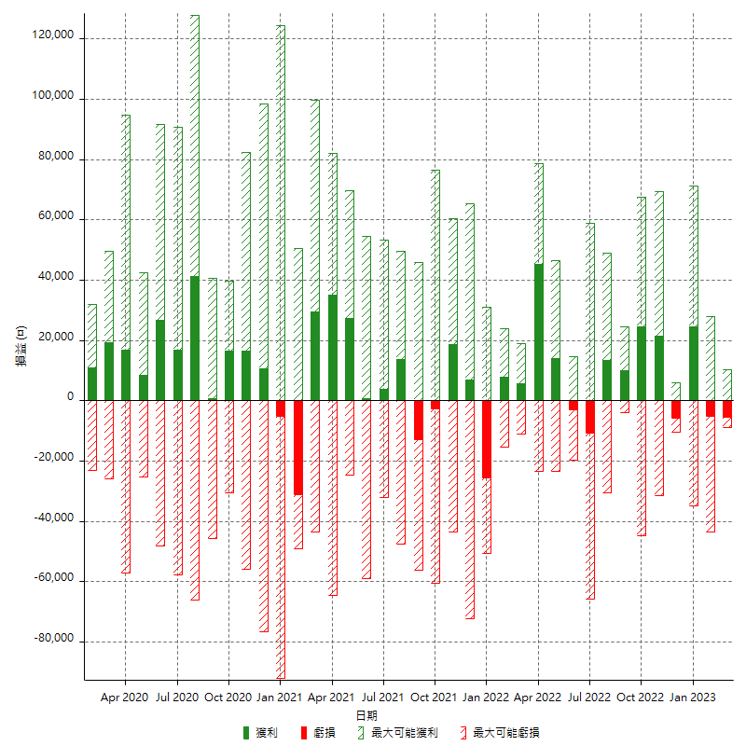

每月獲利和虧損 (%)

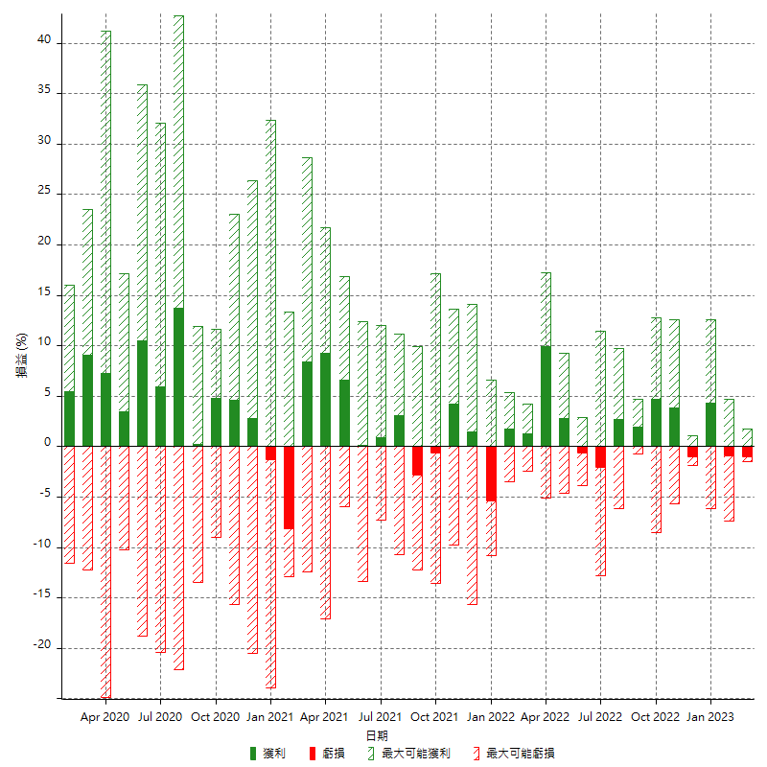

每月累積淨利

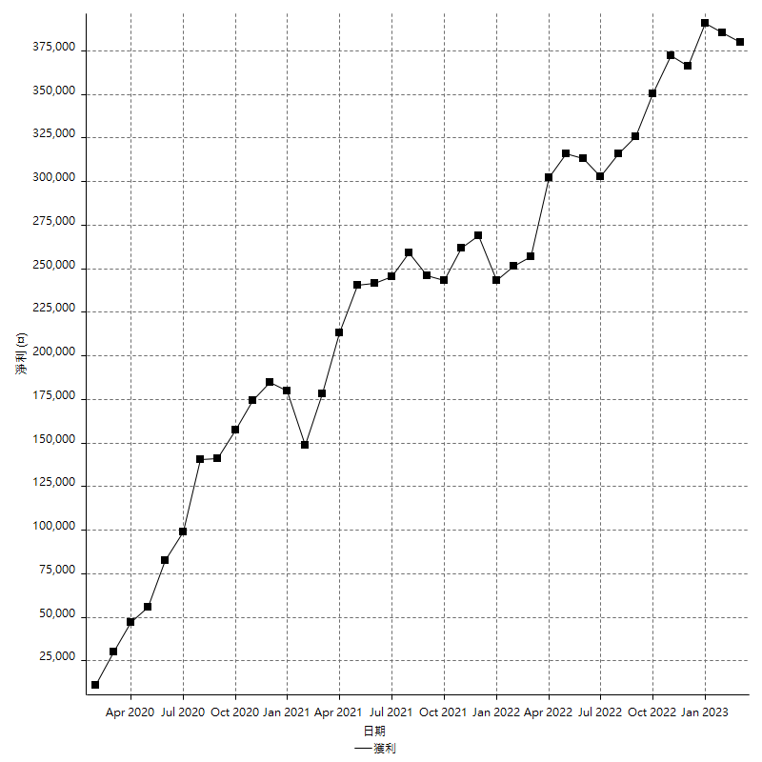

每月平均獲利

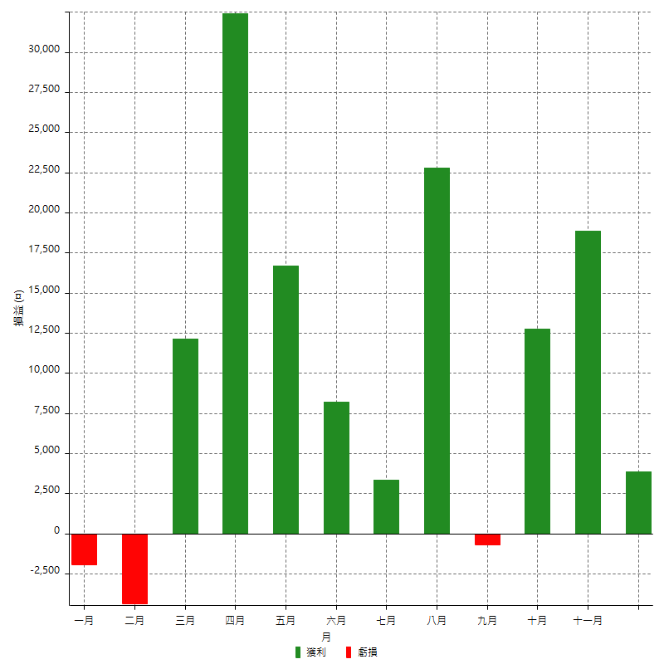

年獲利和虧損

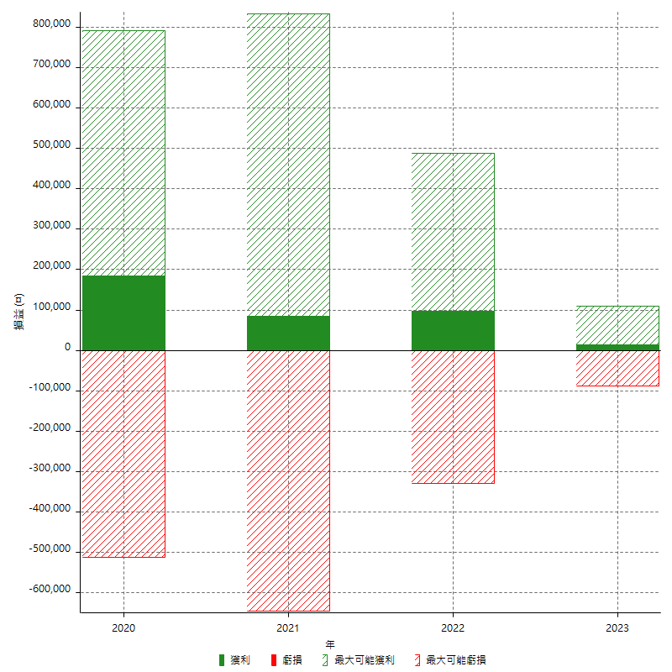

年獲利和虧損 (%)

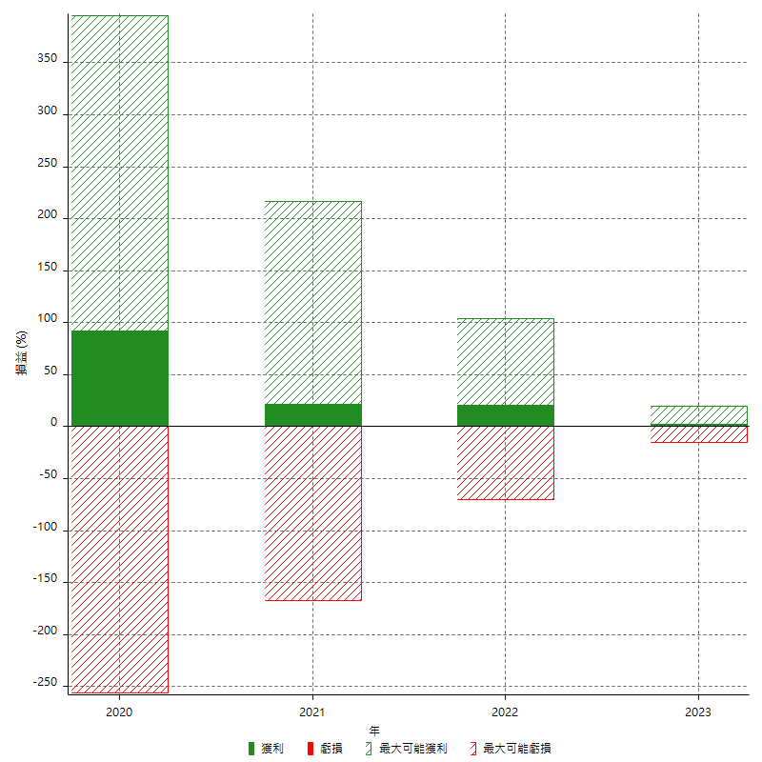

每年累積淨利

